マスタB管理メニュー
画面定義
共通情報 |  | プロジェクト名 |  | 株式会社クワガタ様向け KID'S 受発注機能改修 |  |  |  |  |  |  |  | 作成者 | solcom
 |  | システム名 |  | Kuwagata Integrated Dealing System (KID'S) |  |  |  |  |  |  |  | 作成日付 | 2019-02-19
 |  | 工程名 |  | 基本設計 |  |  |  |  |  |  |  | バージョン | 0.6
 |  | ドキュメントID |  | KIDS0002 |  |  |  |  |  |  |  | 更新者
 |  | ドキュメント名 |  | 基本設計 画面設計書 |  |  |  |  |  |  |  | 更新日付
書誌情報 |  | 画面ID |  | M-02-00
 |  | 画面の名称 |  | マスタB管理メニュー
 |  | 概要 |  | マスタBに分類されるマスタの管理メニュー。本画面は元画面(「メインメニュー」U-00-03)と同ウィンドウで遷移する。またこの画面はユーザの権限によってアクセスが規制される。

画面レイアウト
新レイアウト

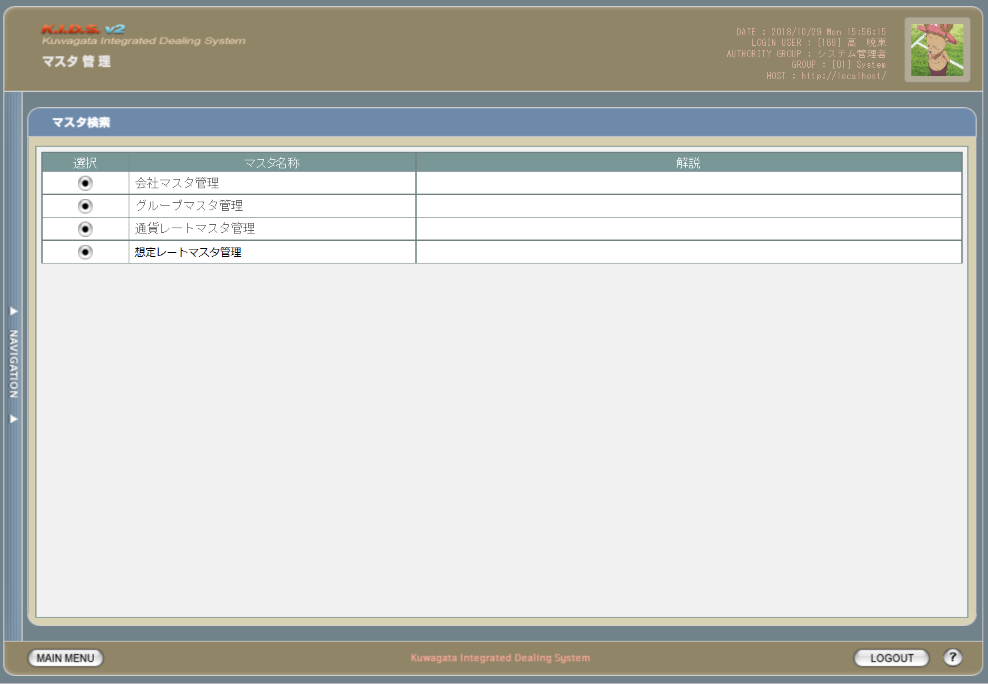

1

2

3
4

1

旧レイアウト

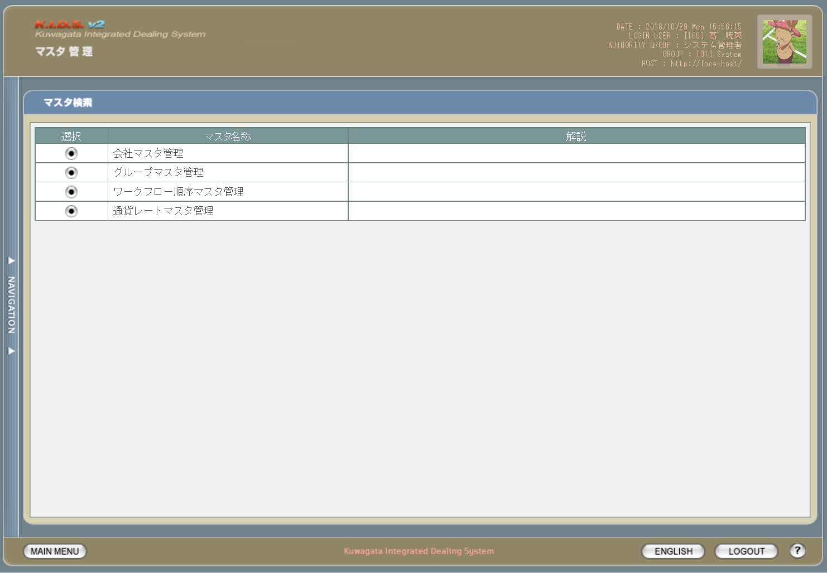

2

入力パラメータ
No. | 名称 |  |  | 概要 |  |  |  |  |  |  |  | 関連テーブル・カラム
- | - |  |  | - |  |  |  |  |  |  |  | -

項目定義
No. | 名称 |  | 部品 |  | I/O | 必須 | 形式 |  | 桁数 | 下限 | 上限 | 初期値
1 | 会社マスタ管理 |  | ボタン |  | I | - | - |  | - | - | - | ボタン画像
2 | グループマスタ管理 |  | ボタン |  | I | - | - |  | - | - | - | ボタン画像
3 | 通貨レートマスタ管理 |  | ボタン |  | I | - | - |  | - | - | - | ボタン画像
4 | 想定レートマスタ管理 |  | ボタン |  | I | - | - |  | - | - | - | ボタン画像

改修対象項目定義
No. | 名称 |  |  | 種別 | 改修内容
1 | 想定レートマスタ管理 |  |  | 追加 | 想定レート機能追加のため追加。
2 | ワークフロー順序マスタ管理 |  |  | 削除 | ワークフローを使用しなくなるため削除。

動作定義
No. | 項目 |  |  | 動作 |  |  |  | 処理
1 | 会社マスタ管理 |  |  | クリック |  |  |  | 会社マスタ検索画面(M-02-01)に同ウィンドウで遷移する
2 | グループマスタ管理 |  |  | クリック |  |  |  | グループマスタ検索画面(M-02-05、本書では記述しない)に同ウィンドウで遷移する
3 | 通貨レートマスタ管理 |  |  | クリック |  |  |  | 通貨レートマスタ検索画面(M-02-13、本書では記述しない)に同ウィンドウで遷移する
4 | 想定レートマスタ管理 |  |  | クリック |  |  |  | 想定レートマスタ検索画面(M-02-18)に同ウィンドウで遷移する

備考
1 | なし

会社マスタ一覧
画面定義
共通情報 |  |  | プロジェクト名 |  | 株式会社クワガタ様向け KID'S 受発注機能改修 |  |  |  |  |  |  |  | 作成者 | solcom
 |  |  | システム名 |  | Kuwagata Integrated Dealing System (KID'S) |  |  |  |  |  |  |  | 作成日付 | 2019-02-19
 |  |  | 工程名 |  | 基本設計 |  |  |  |  |  |  |  | バージョン | 0.6
 |  |  | ドキュメントID |  | KIDS0002 |  |  |  |  |  |  |  | 更新者
 |  |  | ドキュメント名 |  | 基本設計 画面設計書 |  |  |  |  |  |  |  | 更新日付
書誌情報 |  |  | 画面ID |  | M-02-01
 |  |  | 画面の名称 |  | 会社マスタ一覧
 |  |  | 概要 |  | 会社マスタの検索結果一覧を表示する。この画面は前画面(「会社マスタ検索」、本書では扱わない)とは別ウィンドウで表示する。

画面レイアウト
新レイアウト

1
 | (1)

2

3
4
5
6
7
8
9
10

1
 | (2)

11
12
13
14
15

 | (3)

16
17
18
19
20
21
22
23
24
25

旧レイアウト

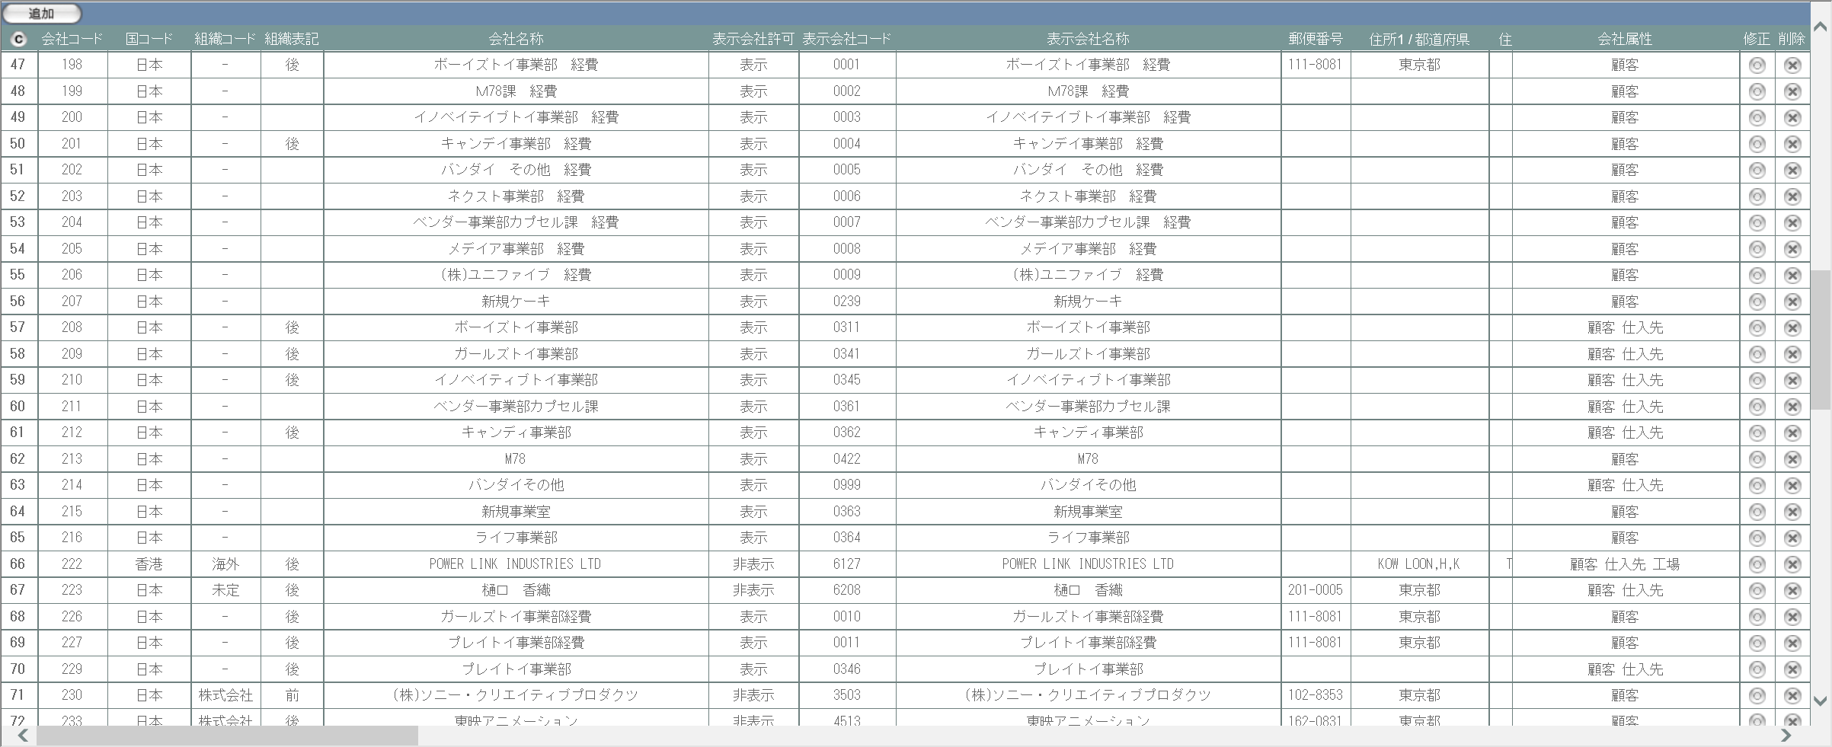

入力パラメータ
No. | 名称 |  |  |  | 概要 |  |  |  |  |  |  |  | 関連テーブル・カラム
1 | 会社コード |  |  |  | 会社マスタ修正または削除画面への遷移時に対象を特定するために使用 |  |  |  |  |  |  |  | m_company.lngcompanycodef

項目定義
No. | 名称 |  |  | 部品 |  | I/O | 必須 | 形式 |  | 桁数 | 下限 | 上限 | 初期値
1 | 追加 |  |  | ボタン |  | I | - | - |  | - | - | - | 固定値「追加」
2 | コピー |  |  | ボタン |  | I | - | - |  | - | - | - | ボタン画像
3 | 会社コード |  |  | ラベル |  | O | - | - |  | - | - | - | m_company.lngcompanycode
4 | 国コード |  |  | ラベル |  | O | - | - |  | - | - | - | m_company.lngcountrycode
5 | 組織コード |  |  | ラベル |  | O | - | - |  | - | - | - | m_company.lngorganizationcode
6 | 組織表記 |  |  | ラベル |  | O | - | - |  | - | - | - | m_company.bytorganizationfront
7 | 会社名称 |  |  | ラベル |  | O | - | - |  | - | - | - | m_company.strcompanyname
8 | 表示会社許可 |  |  | ラベル |  | O | - | - |  | - | - | - | m_company.bytcompanydisplayflag
9 | 表示会社コード |  |  | ラベル |  | O | - | - |  | - | - | - | m_company.strcompanydisplaycode
10 | 表示会社名称 |  |  | ラベル |  | O | - | - |  | - | - | - | m_company.strcompanydisplayname
11 | 省略名称 |  |  | ラベル |  | O | - | - |  | - | - | - | m_company.strcompanyabbreviation
12 | 郵便番号 |  |  | ラベル |  | O | - | - |  | - | - | - | m_company.strpostalcode
13 | 住所1/都道府県 |  |  | ラベル |  | O | - | - |  | - | - | - | m_company.straddress1
14 | 住所2/市、区、郡 |  |  | ラベル |  | O | - | - |  | - | - | - | m_company.straddress2
15 | 住所3/町、番地 |  |  | ラベル |  | O | - | - |  | - | - | - | m_company.straddress3
16 | 住所4/ビル等、建物名 |  |  | ラベル |  | O | - | - |  | - | - | - | m_company.straddress4
17 | 電話番号1 |  |  | ラベル |  | O | - | - |  | - | - | - | m_company.strtel1
18 | 電話番号2 |  |  | ラベル |  | O | - | - |  | - | - | - | m_company.strtel2
19 | FAX番号1 |  |  | ラベル |  | O | - | - |  | - | - | - | m_company.strfax1
20 | FAX番号2 |  |  | ラベル |  | O | - | - |  | - | - | - | m_company.strfax2
21 | 識別コード |  |  | ラベル |  | O | - | - |  | - | - | - | m_company.strdistinctcode
22 | 締日コード |  |  | ラベル |  | O | - | - |  | - | - | - | m_company.lngcloseddaycode
23 | 会社属性 |  |  | ラベル |  | O | - | - |  | - | - | - | m_attributerelation.lngattributecode
24 | 修正 |  |  | ボタン |  | I | - | - |  | - | - | - | ボタン画像
25 | 削除 |  |  | ボタン |  | I | - | - |  | - | - | - | ボタン画像

改修対象項目定義
No. | 名称 |  |  |  | 種別 | 改修内容
1 | 省略名称 |  |  |  | 追加 | 本改修により追加。テーブルm_companyにカラムstrcompanyabbreviation(text)を追加する。

動作定義
No. | 項目 |  |  |  | 動作 |  |  |  | 処理
1 | 追加 |  |  |  | クリック |  |  |  | 会社マスタ追加画面(M-02-02)を別ウィンドウで開く
2 | コピー |  |  |  | クリック |  |  |  | 会社マスタ一覧表をHTML形式でクリップボードにテキスト出力する
3 | 修正 |  |  |  | クリック |  |  |  | 会社マスタ修正画面(M-02-03)を別ウィンドウで開く
4 | 削除 |  |  |  | クリック |  |  |  | 会社マスタ削除画面(M-02-04)を別ウィンドウで開く

備考
1 | この画面で行われる処理には、
 | a | 会社マスタへの『宛先名称』項目の追加
 | がある。
 | 処理の詳細については別紙『KID'Sシステム改修 機能設計書.xlsx』の
 | a | シート「会社マスタへの『宛先名称』項目の追加」
 | を参照のこと。

会社マスタ追加
画面定義
共通情報 |  |  | プロジェクト名 |  |  | 株式会社クワガタ様向け KID'S 受発注機能改修 |  |  |  |  |  |  |  |  |  |  | 作成者 | solcom
 |  |  | システム名 |  |  | Kuwagata Integrated Dealing System (KID'S) |  |  |  |  |  |  |  |  |  |  | 作成日付 | 2019-02-19
 |  |  | 工程名 |  |  | 基本設計 |  |  |  |  |  |  |  |  |  |  | バージョン | 0.6
 |  |  | ドキュメントID |  |  | KIDS0002 |  |  |  |  |  |  |  |  |  |  | 更新者
 |  |  | ドキュメント名 |  |  | 基本設計 画面設計書 |  |  |  |  |  |  |  |  |  |  | 更新日付
書誌情報 |  |  | 画面ID |  |  | M-02-02
 |  |  | 画面の名称 |  |  | 会社マスタ追加
 |  |  | 概要 |  |  | 会社マスタに新規データを追加する。この画面は前画面(「会社マスタ一覧」、M-02-01)とは別ウィンドウで表示する。

画面レイアウト
新レイアウト
旧レイアウト

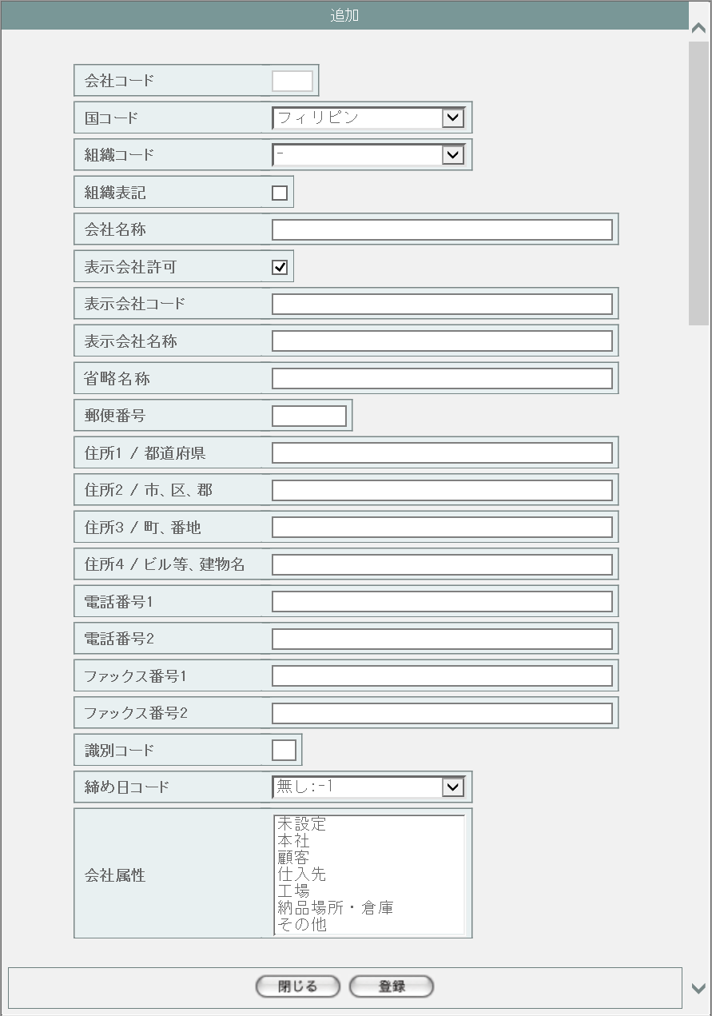
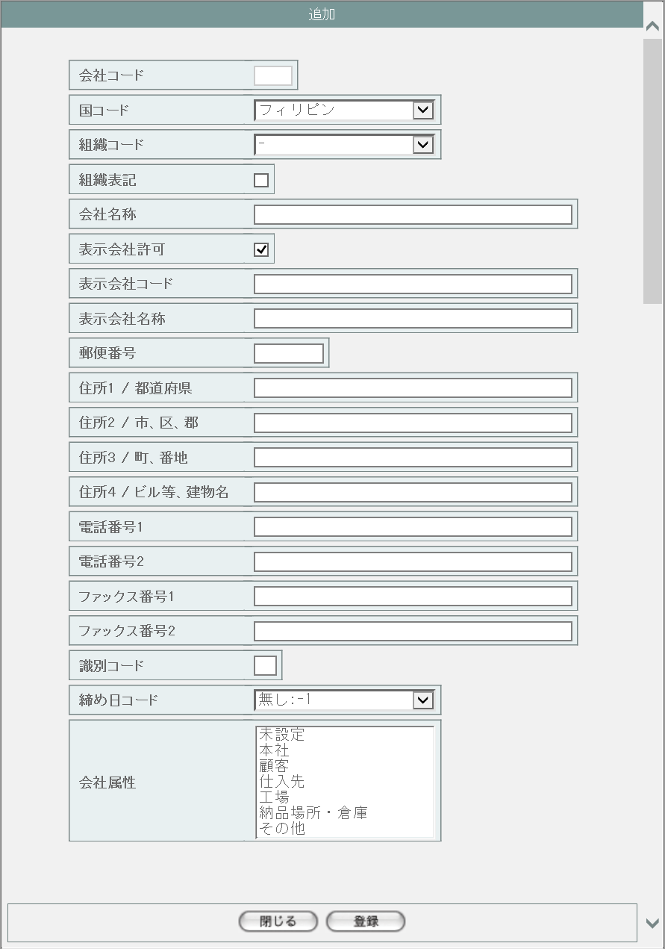
1
2

3

4
5
6
7

1
8
9
10
11

12
15
13
16
17
14

18

19

20

21

22
23

派生画面
1 | M-02-02-1 |  |  | 追加確認画面 |  |  |  | 入力された内容を表示して、登録内容の確認を行う画面。この画面は前画面(M-02-02)とは別ウィンドウで開く。
画面レイアウト

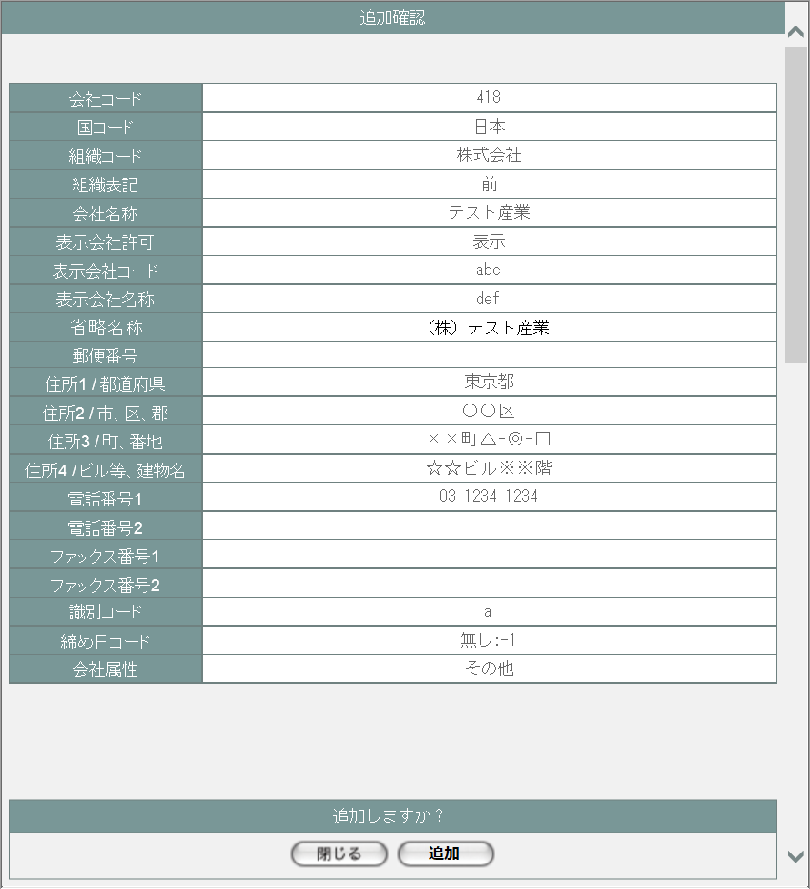

24
25

26
27
28
29

30
31
32
2
33
34

35
36
37
38
39

40
41
42
43
44

45
46

2 | M-02-02-2 |  |  | 追加完了画面 |  |  |  | 会社マスタ追加が正常に終了したことを通知する画面。追加確認画面(M-02-02-1)と同ウィンドウで遷移する

画面レイアウト

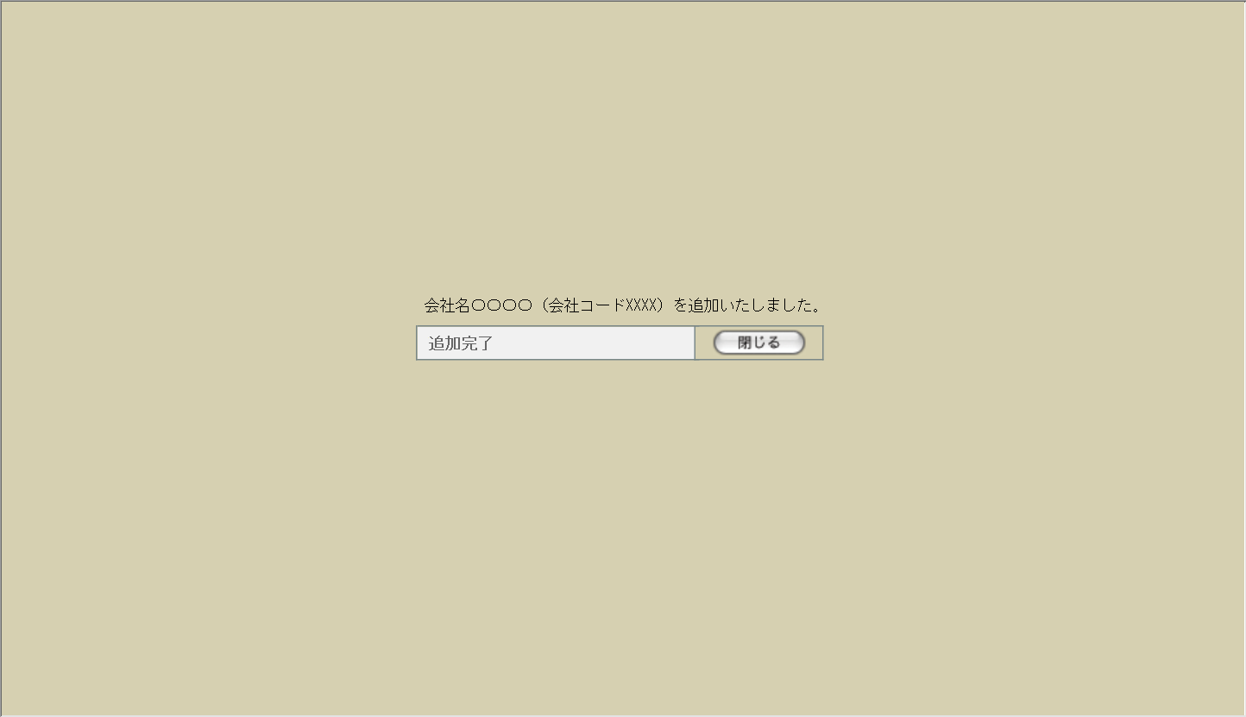

48
49

47

50

3 | M-02-02-3 |  |  | エラー画面 |  |  |  | データ追加時にエラーが発生したことを通知する画面。追加確認画面(M-02-02-1)と同ウィンドウで遷移する。
画面レイアウト



51

52

4 | M-02-02-4 |  |  | エラーダイアログ |  |  |  | 会社マスタ追加画面(M-02-02)にて登録ボタンが押下された際にバリデーションチェックを行い、その結果にエラーが発生した場合に表示されるJavaScript制御のダイアログ。

画面レイアウト

53
 |  |  |  |  |  |  |  |  | ・Google Chromeの場合 |  |  |  |  |  |  | ・Microsoft Edgeの場合
54
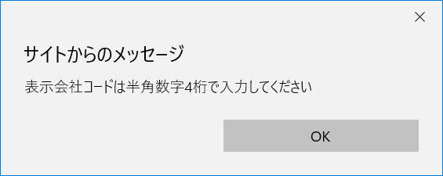

入力パラメータ
No. | 名称 |  |  |  |  | 概要 |  |  |  |  |  |  |  |  |  |  | 関連テーブル・カラム
1 | 会社コード |  |  |  |  | NULL不可。自動採番。 |  |  |  |  |  |  |  |  |  |  | m_company.lngcompanycode
2 | 国コード |  |  |  |  | プルダウンから選択。 |  |  |  |  |  |  |  |  |  |  | m_company.lngcountrycode
3 | 組織コード |  |  |  |  | プルダウンから選択。NULL可 |  |  |  |  |  |  |  |  |  |  | m_company.lngorganizationcode
4 | 組織表記 |  |  |  |  | チェックで前株。 |  |  |  |  |  |  |  |  |  |  | m_company.bytorganizationfront
5 | 会社名称 |  |  |  |  | NULL可 |  |  |  |  |  |  |  |  |  |  | m_company.strcompanyname
6 | 表示会社許可 |  |  |  |  | チェックで表示可。 |  |  |  |  |  |  |  |  |  |  | m_company.bytcompanydisplayflag
7 | 表示会社コード |  |  |  |  | NULL可 |  |  |  |  |  |  |  |  |  |  | m_company.strcompanydisplaycode
8 | 表示会社名称 |  |  |  |  | NULL可 |  |  |  |  |  |  |  |  |  |  | m_company.strcompanydisplayname
9 | 省略名称 |  |  |  |  | NULL可 |  |  |  |  |  |  |  |  |  |  | m_company.strcompanyabbreviation
10 | 郵便番号 |  |  |  |  | NULL可 |  |  |  |  |  |  |  |  |  |  | m_company.strpostalcode
11 | 住所1/都道府県 |  |  |  |  | NULL可 |  |  |  |  |  |  |  |  |  |  | m_company.straddress1
12 | 住所2/市、区、郡 |  |  |  |  | NULL可 |  |  |  |  |  |  |  |  |  |  | m_company.straddress2
13 | 住所3/町、番地 |  |  |  |  | NULL可 |  |  |  |  |  |  |  |  |  |  | m_company.straddress3
14 | 住所4/ビル等、建物名 |  |  |  |  | NULL可 |  |  |  |  |  |  |  |  |  |  | m_company.straddress4
15 | 電話番号1 |  |  |  |  | NULL可 |  |  |  |  |  |  |  |  |  |  | m_company.strtel1
16 | 電話番号2 |  |  |  |  | NULL可 |  |  |  |  |  |  |  |  |  |  | m_company.strtel2
17 | FAX番号1 |  |  |  |  | NULL可 |  |  |  |  |  |  |  |  |  |  | m_company.strfax1
18 | FAX番号2 |  |  |  |  | NULL可 |  |  |  |  |  |  |  |  |  |  | m_company.strfax2
19 | 識別コード |  |  |  |  | NULL可 |  |  |  |  |  |  |  |  |  |  | m_company.strdistinctcode
20 | 締日コード |  |  |  |  | プルダウンから選択。 |  |  |  |  |  |  |  |  |  |  | m_company.lngcloseddaycode
21 | 会社属性 |  |  |  |  | リストボックスから選択。複数選択可。 |  |  |  |  |  |  |  |  |  |  | m_attributerelation.lngattributecode

項目定義
No. | 名称 |  |  |  | 部品 |  |  |  |  | I/O | 必須 | 形式 | 桁数 | 下限 | 上限 |  | 初期値
1 | 会社コード |  |  |  | テキストボックス |  |  |  |  | I | 〇 | 半角数字 | - | - | - |  | 自動採番、編集不可
2 | 国コード |  |  |  | プルダウン |  |  |  |  | I | - | - | - | - | - |  | m_countryより取得
3 | 組織コード |  |  |  | プルダウン |  |  |  |  | I | - | - | - | - | - |  | m_organizationより取得
4 | 組織表記 |  |  |  | チェックボックス |  |  |  |  | I | - | - | - | - | - |  | OFF
5 | 会社名称 |  |  |  | テキストボックス |  |  |  |  | I | - | - | - | - | - |  | -
6 | 表示会社許可 |  |  |  | チェックボックス |  |  |  |  | I | - | - | - | - | - |  | ON
7 | 表示会社コード |  |  |  | テキストボックス |  |  |  |  | I | - | 半角数字 | 4 | 0000 | 9999 |  | -
8 | 表示会社名称 |  |  |  | テキストボックス |  |  |  |  | I | - | - | - | - | - |  | -
9 | 省略名称 |  |  |  | テキストボックス |  |  |  |  | I | - | - | - | - | - |  | -
10 | 郵便番号 |  |  |  | テキストボックス |  |  |  |  | I | - | 半角数字、「-」 | 8 「-」含む | - | - |  | -

11 | 住所1/都道府県 |  |  |  | テキストボックス |  |  |  |  | I | - | - | - | - | - |  | -
12 | 住所2/市、区、郡 |  |  |  | テキストボックス |  |  |  |  | I | - | - | - | - | - |  | -
13 | 住所3/町、番地 |  |  |  | テキストボックス |  |  |  |  | I | - | - | - | - | - |  | -
14 | 住所4/ビル等、建物名 |  |  |  | テキストボックス |  |  |  |  | I | - | - | - | - | - |  | -
15 | 電話番号1 |  |  |  | テキストボックス |  |  |  |  | I | - | 半角数字、「-」「(」「)」 | - | - | - |  | -

16 | 電話番号2 |  |  |  | テキストボックス |  |  |  |  | I | - | 半角数字、「-」「(」「)」 | - | - | - |  | -

17 | FAX番号1 |  |  |  | テキストボックス |  |  |  |  | I | - | 半角数字、「-」「(」「)」 | - | - | - |  | -

18 | FAX番号2 |  |  |  | テキストボックス |  |  |  |  | I | - | 半角数字、「-」「(」「)」 | - | - | - |  | -

19 | 識別コード |  |  |  | テキストボックス |  |  |  |  | I | - | - | - | - | - |  | -
20 | 締日コード |  |  |  | プルダウン |  |  |  |  | I | - | - | - | - | - |  | m_closeddayより取得
21 | 会社属性 |  |  |  | リストボックス |  |  |  |  | I | - | - | - | - | - |  | m_attributeより取得
22 | 閉じる【1】 |  |  |  | ボタン |  |  |  |  | I | - | - | - | - | - |  | 固定値「閉じる」
23 | 登録 |  |  |  | ボタン |  |  |  |  | I | - | - | - | - | - |  | 固定値「登録」
24 | 会社コード |  |  |  | ラベル |  |  |  |  | O | - | - | - | - | - |  | 入力された会社コード
25 | 国コード |  |  |  | ラベル |  |  |  |  | O | - | - | - | - | - |  | 入力された国コード
26 | 組織コード |  |  |  | ラベル |  |  |  |  | O | - | - | - | - | - |  | 入力された組織コード
27 | 組織表記 |  |  |  | ラベル |  |  |  |  | O | - | - | - | - | - |  | 入力された組織表記
28 | 会社名称 |  |  |  | ラベル |  |  |  |  | O | - | - | - | - | - |  | 入力された会社名称
29 | 表示会社許可 |  |  |  | ラベル |  |  |  |  | O | - | - | - | - | - |  | 入力された表示会社許可
30 | 表示会社コード |  |  |  | ラベル |  |  |  |  | O | - | - | - | - | - |  | 入力された表示会社コード
31 | 表示会社名称 |  |  |  | ラベル |  |  |  |  | O | - | - | - | - | - |  | 入力された表示会社名称
32 | 省略名称 |  |  |  | ラベル |  |  |  |  | O | - | - | - | - | - |  | 入力された省略名称
33 | 郵便番号 |  |  |  | ラベル |  |  |  |  | O | - | - | - | - | - |  | 入力された郵便番号
34 | 住所1/都道府県 |  |  |  | ラベル |  |  |  |  | O | - | - | - | - | - |  | 入力された住所1/都道府県
35 | 住所2/市、区、郡 |  |  |  | ラベル |  |  |  |  | O | - | - | - | - | - |  | 入力された住所2/市、区、郡
36 | 住所3/町、番地 |  |  |  | ラベル |  |  |  |  | O | - | - | - | - | - |  | 入力された住所3/町、番地
37 | 住所4/ビル等、建物名 |  |  |  | ラベル |  |  |  |  | O | - | - | - | - | - |  | 入力された住所4/ビル等、建物名
38 | 電話番号1 |  |  |  | ラベル |  |  |  |  | O | - | - | - | - | - |  | 入力された電話番号1
39 | 電話番号2 |  |  |  | ラベル |  |  |  |  | O | - | - | - | - | - |  | 入力された電話番号2
40 | FAX番号1 |  |  |  | ラベル |  |  |  |  | O | - | - | - | - | - |  | 入力されたFAX番号1
41 | FAX番号2 |  |  |  | ラベル |  |  |  |  | O | - | - | - | - | - |  | 入力されたFAX番号2
42 | 識別コード |  |  |  | ラベル |  |  |  |  | O | - | - | - | - | - |  | 入力された識別コード
43 | 締日コード |  |  |  | ラベル |  |  |  |  | O | - | - | - | - | - |  | 入力された締日コード
44 | 会社属性 |  |  |  | ラベル |  |  |  |  | O | - | - | - | - | - |  | 入力された会社属性
45 | 閉じる【2】 |  |  |  | ボタン |  |  |  |  | I | - | - | - | - | - |  | 固定値「閉じる」
46 | 追加 |  |  |  | ボタン |  |  |  |  | I | - | - | - | - | - |  | 固定値「追加」
47 | 完了メッセージ |  |  |  | ラベル |  |  |  |  | O | - | - | - | - | - |  | 固定値(画面レイアウト参照)
48 | 表示会社名称 |  |  |  | ラベル |  |  |  |  | O | - | - | - | - | - |  | m_company.strcompanydisplayname
49 | 表示会社コード |  |  |  | ラベル |  |  |  |  | O | - | - | - | - | - |  | m_company.strcompanydisplaycode
50 | 閉じる【3】 |  |  |  | ボタン |  |  |  |  | I | - | - | - | - | - |  | 固定値「閉じる」
51 | エラーメッセージ【1】 |  |  |  | ラベル |  |  |  |  | O | - | - | - | - | - |  | 固定値(画面レイアウト参照)
52 | 閉じる【4】 |  |  |  | ボタン |  |  |  |  | I | - | - | - | - | - |  | 固定値「閉じる」
53 | エラーメッセージ【2】 |  |  |  | ラベル |  |  |  |  | O | - | - | - | - | - |  | 下記エラーメッセージ参照
54 | OK |  |  |  | ボタン |  |  |  |  | I | - | - | - | - | - |  | 固定値「OK」

改修対象項目定義
No. | 名称 |  |  |  |  | 種別 |  | 改修内容
1 | 省略名称 |  |  |  |  | 追加 |  | 本改修により追加。テーブルm_companyにカラムstrcompanyabbreviation(text)を追加する。
2

動作定義
No. | 項目 |  |  |  |  | 動作 |  |  |  |  |  | 処理
1 | 閉じる【1】 |  |  |  |  | クリック |  |  |  |  |  | 本画面を閉じ、会社マスタ一覧画面(M-02-01)を再読み込みなしで表示
2 | 登録 |  |  |  |  | クリック |  |  |  |  |  | バリデーションチェック、データ整形、画面遷移【1】
3 | 閉じる【2】 |  |  |  |  | クリック |  |  |  |  |  | 本画面を閉じ、会社マスタ追加画面(M-02-02)を再読み込みなしで表示
4 | 追加 |  |  |  |  | クリック |  |  |  |  |  | データ登録、画面遷移【2】
5 | 閉じる【3】 |  |  |  |  | クリック |  |  |  |  |  | 本画面を閉じ、会社マスタ一覧画面(M-02-01)を再読み込み
6 | 閉じる【4】 |  |  |  |  | クリック |  |  |  |  |  | 本画面を閉じ、会社マスタ追加画面(M-02-02)を再読み込みなしで表示
7 | OK |  |  |  |  | クリック |  |  |  |  |  | 本ダイアログを閉じ、会社マスタ追加画面(M-02-02)を再読み込みなしで表示

処理定義
No. | 処理名 |  |  |  |  |  | 処理内容
1 | バリデーションチェック |  |  |  |  |  | 1 | 表示会社コードに半角数字以外の文字が使用された場合、下記のエラーメッセージNo.1をセット
 |  |  |  |  |  |  | 2 | 表示会社コードが4桁未満または5桁以上の場合、下記のエラーメッセージNo.1をセット
 |  |  |  |  |  |  | 3 | 郵便番号が正規表現「^\d{3}-\d{4}$」に一致しない場合、下記のエラーメッセージNo.2をセット
 |  |  |  |  |  |  | 4 | 電話番号1、電話番号2、FAX番号1、FAX番号2が正規表現「^(\d+-\d+\d+|\(\d+\)\d+-\d+)$」に一致しない場合、下記のエラーメッセージNo.3をセット

 |  |  |  |  |  |  | 5 | エラーメッセージがセットされている場合、エラーダイアログを表示して処理を終了
2 | データ整形 |  |  |  |  |  | 電話番号1、電話番号2、FAX番号1、FAX番号2が正規表現「^\(\d+\)\d+-\d+$」に一致する場合、以下の処理を行う
 |  |  |  |  |  |  | 1 | 先頭の「(」を削除
 |  |  |  |  |  |  | 2 | 「)」を「-」に置換
3 | 画面遷移【1】 |  |  |  |  |  | 追加確認画面(M-02-02-1)を別ウィンドウで開く
4 | データ登録 |  |  |  |  |  | 入力された表示会社コードでm_company.strcompanydisplaycodeを検索する。1件でも結果が存在していた場合、エラーメッセージNo.4をセットして追加エラー画面(M-02-02-3)に同ウィンドウで遷移する

5 | 画面遷移【2】 |  |  |  |  |  | DB登録時にエラーが発生した場合、下記のエラーメッセージNo.5をセットして追加エラー画面(M-02-02-3)に同ウィンドウで遷移する

 |  |  |  |  |  |  | 登録処理が正常終了した場合、完了メッセージに表示会社名称と表示会社コードをセットして追加完了画面(M-02-02-2)に同ウィンドウで遷移する

エラーメッセージ
No. | エラー内容 |  |  |  |  |  |  |  |  |  |  | エラーメッセージ
1 | 表示会社コードが半角数字4桁以外で入力された |  |  |  |  |  |  |  |  |  |  | 表示会社コードは半角数字4桁で入力してください
2 | 郵便番号が正しく入力されていない |  |  |  |  |  |  |  |  |  |  | 郵便番号の書式に誤りがあります
3 | 電話番号もしくはFAX番号が正しく入力されていない |  |  |  |  |  |  |  |  |  |  | 〇〇(エラーが発生した箇所)の書式に誤りがあります
4 | 既存の表示会社コードが入力された |  |  |  |  |  |  |  |  |  |  | 入力された表示会社コードは使用済です
5 | DBエラー等が発生した場合 |  |  |  |  |  |  |  |  |  |  | 会社マスタの追加に失敗しました

備考
1 | この画面で行われる処理には、
 | a | 会社マスタへの『省略名称』項目の追加
 | がある。
 | 処理の詳細については別紙『KID'Sシステム改修 機能設計書.xlsx』の
 | a | シート「会社マスタへの『省略名称』項目の追加」
 | を参照のこと。

会社マスタ修正
画面定義
共通情報 |  |  | プロジェクト名 |  |  | 株式会社クワガタ様向け KID'S 受発注機能改修 |  |  |  |  |  |  |  |  |  | 作成者 | solcom
 |  |  | システム名 |  |  | Kuwagata Integrated Dealing System (KID'S) |  |  |  |  |  |  |  |  |  | 作成日付 | 2019-02-19
 |  |  | 工程名 |  |  | 基本設計 |  |  |  |  |  |  |  |  |  | バージョン | 0.6
 |  |  | ドキュメントID |  |  | KIDS0002 |  |  |  |  |  |  |  |  |  | 更新者
 |  |  | ドキュメント名 |  |  | 基本設計 画面設計書 |  |  |  |  |  |  |  |  |  | 更新日付
書誌情報 |  |  | 画面ID |  |  | M-02-03
 |  |  | 画面の名称 |  |  | 会社マスタ修正
 |  |  | 概要 |  |  | 会社マスタを修正する。この画面は前画面(「会社マスタ一覧」、M-02-01)とは別ウィンドウで表示する。

画面レイアウト
新レイアウト
旧レイアウト

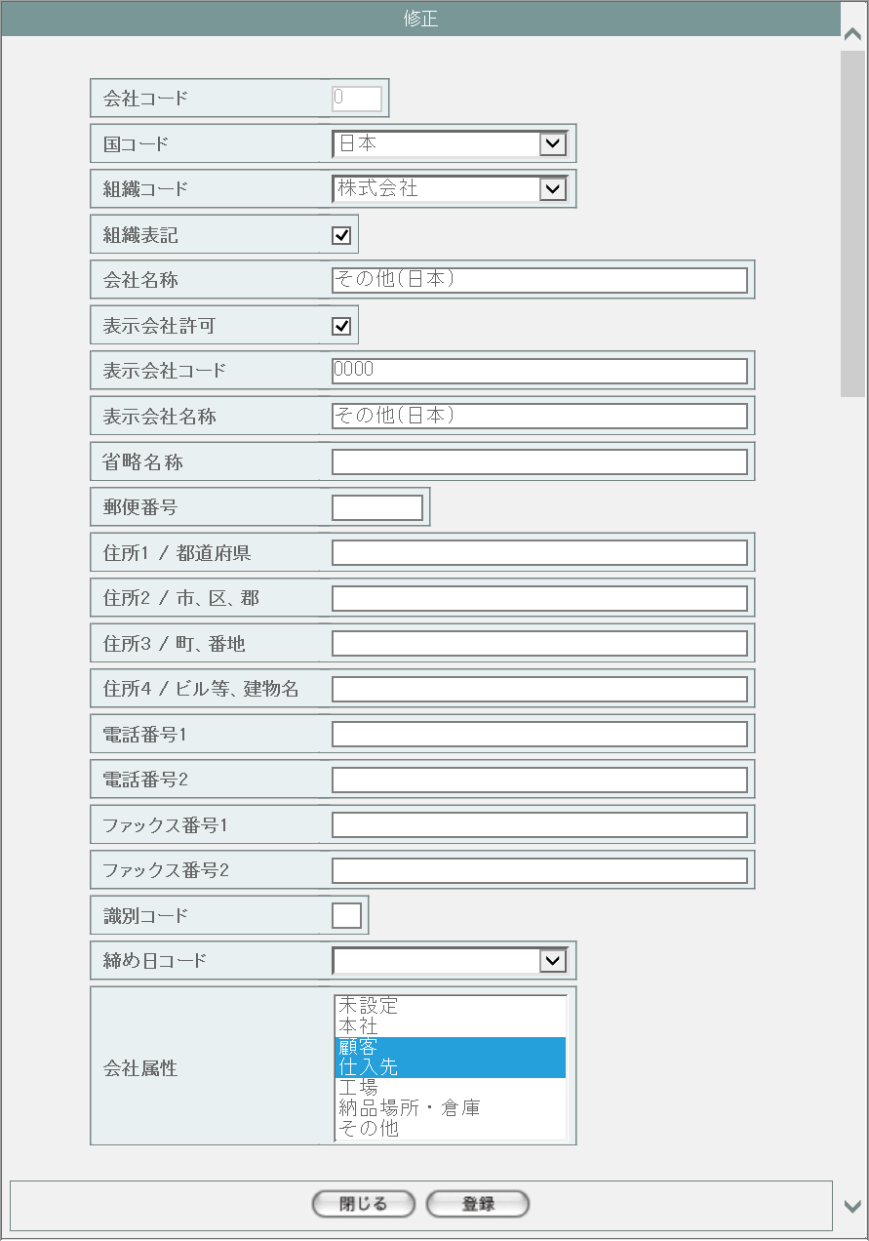
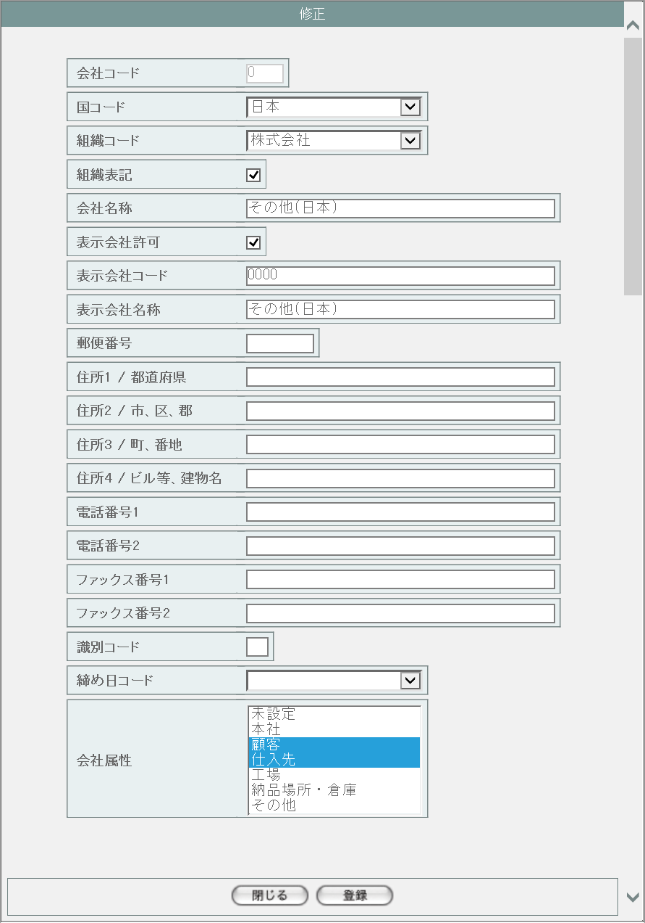
1
2

3

4
5
6
7

1
8
9
10
11

12
15
13
16
17
14

18

19

20

21

22
23

派生画面
1 | M-02-03-1 |  |  | 修正確認画面 |  |  | 入力された内容を表示して、修正内容の確認を行う画面。この画面は前画面(M-02-03)とは別ウィンドウで開く。
画面レイアウト



24
25

26
27
28
29

30
31
32
2
33
34

35
36
37
38
39

40
41
42
43
44

45
46

2 | M-02-03-2 |  |  | 修正完了画面 |  |  | 会社マスタ修正が正常に終了したことを通知する画面。修正確認画面(M-02-03-1)と同ウィンドウで遷移する

画面レイアウト



48
49

47

50

3 | M-02-03-3 |  |  | エラー画面 |  |  | データ修正時にエラーが発生したことを通知する画面。修正確認画面(M-02-03-1)と同ウィンドウで遷移する。
画面レイアウト



51

52

4 | M-02-03-4 |  |  | エラーダイアログ |  |  | 会社マスタ修正画面(M-02-03)にて登録ボタンが押下された際にバリデーションチェックを行い、その結果にエラーが発生した場合に表示されるJavaScript制御のダイアログ。

画面レイアウト

53
 |  |  |  |  |  |  |  | ・Google Chromeの場合 |  |  |  |  |  |  | ・Microsoft Edgeの場合
54

入力パラメータ
No. | 名称 |  |  |  |  | 概要 |  |  |  |  |  |  |  |  |  | 関連テーブル・カラム
シート「会社マスタ追加」参照

項目定義
No. | 名称 |  |  |  | 部品 |  |  |  | I/O | 必須 | 形式 | 桁数 | 下限 | 上限 |  | 初期値
シート「会社マスタ追加」参照

改修対象項目定義
No. | 名称 |  |  |  |  | 種別 | 改修内容
シート「会社マスタ追加」参照

動作定義
No. | 項目 |  |  |  |  | 動作 |  |  |  |  | 処理
シート「会社マスタ追加」参照

備考
1 | この画面で行われる処理には、
 | a | 会社マスタへの『省略名称』項目の追加
 | がある。
 | 処理の詳細については別紙『KID'Sシステム改修 機能設計書.xlsx』の
 | a | シート「会社マスタへの『省略名称』項目の追加」
 | を参照のこと。

会社マスタ削除
画面定義
共通情報 |  |  | プロジェクト名 |  | 株式会社クワガタ様向け KID'S 受発注機能改修 |  |  |  |  |  |  |  |  | 作成者 | solcom
 |  |  | システム名 |  | Kuwagata Integrated Dealing System (KID'S) |  |  |  |  |  |  |  |  | 作成日付 | 2019-02-19
 |  |  | 工程名 |  | 基本設計 |  |  |  |  |  |  |  |  | バージョン | 0.6
 |  |  | ドキュメントID |  | KIDS0002 |  |  |  |  |  |  |  |  | 更新者
 |  |  | ドキュメント名 |  | 基本設計 画面設計書 |  |  |  |  |  |  |  |  | 更新日付
書誌情報 |  |  | 画面ID |  | M-02-04
 |  |  | 画面の名称 |  | 会社マスタ削除
 |  |  | 概要 |  | ユーザに見える画面としては存在しない。会社マスタ一覧画面で指定した会社マスタデータの削除を行う。

画面レイアウト

レイアウトなし

派生画面
1 | M-02-4-1 |  | 削除確認画面 |  | 指定したデータを表示し、削除内容として正しいかの確認を促す画面。この画面は前画面(M-02-4)とは別ウィンドウで表示する。

画面レイアウト



1
2
3
4

5
6
7

8
1
9
10
11

12
13
14
15

16
17
18

19
20
21

22
23

2 | M-02-04-2 |  | 削除完了画面 |  | 会社データの削除がエラーなく終了したことを通知する画面。前画面(M-02-04-1)と同ウィンドウ上で遷移する。

画面レイアウト

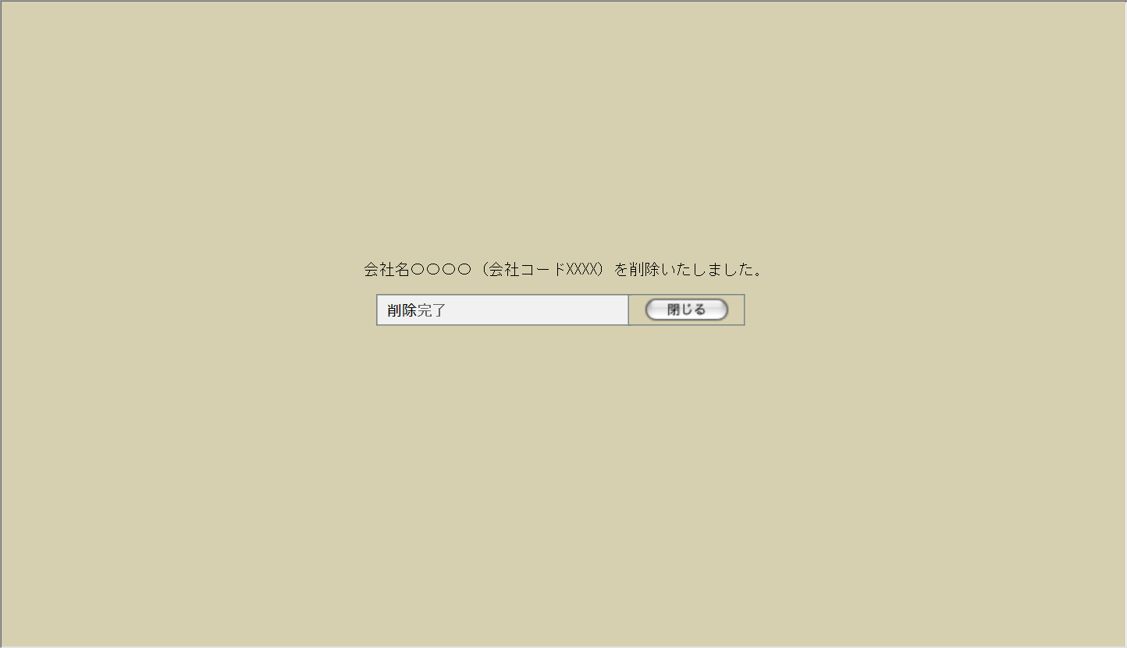

25
26

24

27

3 | M-02-04-3 |  | 削除エラー画面 |  | データの論理削除時にエラーが発生したことを通知する画面。前画面(M-02-04-1)と同ウィンドウ上で遷移する。
画面レイアウト



28

29

入力パラメータ
No. | 名称 |  |  |  | 概要 |  |  |  |  |  |  |  |  | 関連テーブル・カラム
1 | 会社コード |  |  |  | 削除対象の会社マスタを特定するために使用 |  |  |  |  |  |  |  |  | m_company.lngcompanycodef

項目定義
No. | 名称 |  |  | 部品 |  |  | I/O | 必須 | 形式 |  | 桁数 | 下限 | 上限 | 初期値
1 | 会社コード |  |  | ラベル |  |  | O | - | - |  | - | - | - | m_company.lngcompanycode
2 | 国コード |  |  | ラベル |  |  | O | - | - |  | - | - | - | m_company.lngcountrycode
3 | 組織コード |  |  | ラベル |  |  | O | - | - |  | - | - | - | m_company.lngorganizationcode
4 | 組織表記 |  |  | ラベル |  |  | O | - | - |  | - | - | - | m_company.bytorganizationfront
5 | 会社名称 |  |  | ラベル |  |  | O | - | - |  | - | - | - | m_company.strcompanyname
6 | 表示会社許可 |  |  | ラベル |  |  | O | - | - |  | - | - | - | m_company.bytcompanydisplayflag
7 | 表示会社コード |  |  | ラベル |  |  | O | - | - |  | - | - | - | m_company.strcompanydisplaycode
8 | 表示会社名称 |  |  | ラベル |  |  | O | - | - |  | - | - | - | m_company.strcompanydisplayname
9 | 省略名称 |  |  | ラベル |  |  | O | - | - |  | - | - | - | m_company.strcompanyabbreviation
10 | 郵便番号 |  |  | ラベル |  |  | O | - | - |  | - | - | - | m_company.strpostalcode
11 | 住所1/都道府県 |  |  | ラベル |  |  | O | - | - |  | - | - | - | m_company.straddress1
12 | 住所2/市、区、郡 |  |  | ラベル |  |  | O | - | - |  | - | - | - | m_company.straddress2
13 | 住所3/町、番地 |  |  | ラベル |  |  | O | - | - |  | - | - | - | m_company.straddress3
14 | 住所4/ビル等、建物名 |  |  | ラベル |  |  | O | - | - |  | - | - | - | m_company.straddress4
15 | 電話番号1 |  |  | ラベル |  |  | O | - | - |  | - | - | - | m_company.strtel1
16 | 電話番号2 |  |  | ラベル |  |  | O | - | - |  | - | - | - | m_company.strtel2
17 | FAX番号1 |  |  | ラベル |  |  | O | - | - |  | - | - | - | m_company.strfax1
18 | FAX番号2 |  |  | ラベル |  |  | O | - | - |  | - | - | - | m_company.strfax2
19 | 識別コード |  |  | ラベル |  |  | O | - | - |  | - | - | - | m_company.strdistinctcode
20 | 締日コード |  |  | ラベル |  |  | O | - | - |  | - | - | - | m_company.lngcloseddaycode
21 | 会社属性 |  |  | ラベル |  |  | O | - | - |  | - | - | - | m_attributerelation.lngattributecode
22 | 閉じる【1】 |  |  | ボタン |  |  | I | - | - |  | - | - | - | 固定値「閉じる」
23 | 削除 |  |  | ボタン |  |  | I | - | - |  | - | - | - | 固定値「削除」
24 | 完了メッセージ |  |  | ラベル |  |  | O | - | - |  | - | - | - | 固定値(画面レイアウト参照)
25 | 表示会社名称 |  |  | ラベル |  |  | O | - | - |  | - | - | - | m_company.strcompanydisplayname
26 | 表示会社コード |  |  | ラベル |  |  | O | - | - |  | - | - | - | m_company.strcompanydisplaycode
27 | 閉じる【2】 |  |  | ボタン |  |  | I | - | - |  | - | - | - | 固定値「閉じる」
28 | エラーメッセージ |  |  | ラベル |  |  | O | - | - |  | - | - | - | 下記エラーメッセージ参照
29 | 閉じる【3】 |  |  | ボタン |  |  | I | - | - |  | - | - | - | 固定値「閉じる」

改修対象項目定義
No. | 名称 |  |  |  | 種別 |  | 改修内容
1 | 省略名称 |  |  |  | 追加 |  | 本改修により追加。テーブルm_companyにカラムstrcompanyabbreviation(text)を追加する。

動作定義
No. | 項目 |  |  |  | 動作 |  |  |  |  | 処理
1 | 閉じる【1】 |  |  |  | クリック |  |  |  |  | 本画面を閉じ、会社マスタ一覧画面(M-02-01)を再読み込みなしで表示
2 | 削除 |  |  |  | クリック |  |  |  |  | 削除チェック、データ削除、画面遷移
3 | 閉じる【2】 |  |  |  | クリック |  |  |  |  | 本画面を閉じ、会社マスタ一覧画面(M-02-01)を再読み込み
4 | 閉じる【3】 |  |  |  | クリック |  |  |  |  | 本画面を閉じ、会社マスタ一覧画面(M-02-01)を再読み込みなしで表示

処理定義
No. | 処理名 |  |  |  |  | 処理内容
1 | 削除チェック |  |  |  |  | 下記テーブルを削除対象のm_company.lngcompanycodeで検索する。
 |  |  |  |  |  | 1 | m_estimatedefault.lngcustomercompanycode
 |  |  |  |  |  | 2 | m_group.lngcompanycode
 |  |  |  |  |  | 3 | m_order.lngcustomercompanycode
 |  |  |  |  |  | 4 | m_product.lngcustomercompanycode
 |  |  |  |  |  | 5 | m_receive.lngcustomercompanycode
 |  |  |  |  |  | 6 | m_sales.lngcustomercompanycode
 |  |  |  |  |  | 7 | m_stock.lngcustomercompanycode
 |  |  |  |  |  | 8 | m_user.lngcompanycode
 |  |  |  |  |  | 9 | t_estimatedetail.lngcustomercompanycode
 |  |  |  |  |  | 1件でも結果が存在していた場合、エラーメッセージNo.1をセットして削除エラー画面(M-02-04-3)に同ウィンドウで遷移する

2 | データ削除 |  |  |  |  | テーブルm_companyの該当レコードを物理削除する。DBエラー等により削除できなかった場合、エラーメッセージNo.2をセットして削除エラー画面(M-02-04-3)に同ウィンドウで遷移する

3 | 画面遷移 |  |  |  |  | 完了メッセージにm_company.strcompanydisplaynameおよびm_company.strcompanydisplaycodeをセットして削除完了画面(M-02-04-2)に同ウィンドウで遷移する

エラーメッセージ
No. | エラー内容 |  |  |  |  |  |  |  |  | エラーメッセージ
1 | 対象の会社データを使用しているデータが存在する |  |  |  |  |  |  |  |  | 削除しようとしているデータがほかのテーブルにて使用されています。削除できません
2 | DB更新失敗(DBアクセスエラー、セッションエラー等) |  |  |  |  |  |  |  |  | 会社マスタの削除に失敗しました。

備考
1 | この画面で行われる処理には、
 | a | 会社マスタへの『省略名称』項目の追加
 | がある。
 | 処理の詳細については別紙『KID'Sシステム改修 機能設計書.xlsx』の
 | a | シート「会社マスタへの『省略名称』項目の追加」
 | を参照のこと。

ワークフロー順序マスタ一覧
画面定義
共通情報 |  | プロジェクト名 |  | 株式会社クワガタ様向け KID'S 受発注機能改修 |  |  |  |  |  |  |  | 作成者 | solcom
 |  | システム名 |  | Kuwagata Integrated Dealing System (KID'S) |  |  |  |  |  |  |  | 作成日付 | 2019-02-19
 |  | 工程名 |  | 基本設計 |  |  |  |  |  |  |  | バージョン | 0.6
 |  | ドキュメントID |  | KIDS0002 |  |  |  |  |  |  |  | 更新者
 |  | ドキュメント名 |  | 基本設計 画面設計書 |  |  |  |  |  |  |  | 更新日付
書誌情報 |  | 画面ID |  | M-02-09
 |  | 画面の名称 |  | ワークフロー順序マスタ一覧
 |  | 概要 |  | 本改修により廃止。ワークフロー機能は本改修より廃止とする。

画面レイアウト

本改修により廃止

派生画面
なし

入力パラメータ
No. | 名称 |  |  | 概要 |  |  |  |  |  |  |  | 関連テーブル・カラム
- | - |  |  | - |  |  |  |  |  |  |  | -

項目定義
No. | 名称 |  | 部品 |  | I/O | 必須 | 形式 |  | 桁数 | 下限 | 上限 | 初期値
- | - |  | - |  | - | - | - |  | - | - | - | -

動作定義
No. | 項目 |  |  | 動作 |  |  |  | 処理
- | - |  |  | - |  |  |  | -

備考
1 | 本改修により廃止

ワークフロー順序マスタ追加
画面定義
共通情報 |  | プロジェクト名 |  | 株式会社クワガタ様向け KID'S 受発注機能改修 |  |  |  |  |  |  |  | 作成者 | solcom
 |  | システム名 |  | Kuwagata Integrated Dealing System (KID'S) |  |  |  |  |  |  |  | 作成日付 | 2019-02-19
 |  | 工程名 |  | 基本設計 |  |  |  |  |  |  |  | バージョン | 0.6
 |  | ドキュメントID |  | KIDS0002 |  |  |  |  |  |  |  | 更新者
 |  | ドキュメント名 |  | 基本設計 画面設計書 |  |  |  |  |  |  |  | 更新日付
書誌情報 |  | 画面ID |  | M-02-10
 |  | 画面の名称 |  | ワークフロー順序マスタ追加
 |  | 概要 |  | 本改修により廃止。ワークフロー機能は本改修より廃止とする。

画面レイアウト

本改修により廃止

派生画面
なし

入力パラメータ
No. | 名称 |  |  | 概要 |  |  |  |  |  |  |  | 関連テーブル・カラム
- | - |  |  | - |  |  |  |  |  |  |  | -

項目定義
No. | 名称 |  | 部品 |  | I/O | 必須 | 形式 |  | 桁数 | 下限 | 上限 | 初期値
- | - |  | - |  | - | - | - |  | - | - | - | -

動作定義
No. | 項目 |  |  | 動作 |  |  |  | 処理
- | - |  |  | - |  |  |  | -

備考
1 | 本改修により廃止

ワークフロー順序マスタ修正
画面定義
共通情報 |  | プロジェクト名 |  | 株式会社クワガタ様向け KID'S 受発注機能改修 |  |  |  |  |  |  |  | 作成者 | solcom
 |  | システム名 |  | Kuwagata Integrated Dealing System (KID'S) |  |  |  |  |  |  |  | 作成日付 | 2019-02-19
 |  | 工程名 |  | 基本設計 |  |  |  |  |  |  |  | バージョン | 0.6
 |  | ドキュメントID |  | KIDS0002 |  |  |  |  |  |  |  | 更新者
 |  | ドキュメント名 |  | 基本設計 画面設計書 |  |  |  |  |  |  |  | 更新日付
書誌情報 |  | 画面ID |  | M-02-11
 |  | 画面の名称 |  | ワークフロー順序マスタ修正
 |  | 概要 |  | 本改修により廃止。ワークフロー機能は本改修より廃止とする。

画面レイアウト

本改修により廃止

派生画面
なし

入力パラメータ
No. | 名称 |  |  | 概要 |  |  |  |  |  |  |  | 関連テーブル・カラム
- | - |  |  | - |  |  |  |  |  |  |  | -

項目定義
No. | 名称 |  | 部品 |  | I/O | 必須 | 形式 |  | 桁数 | 下限 | 上限 | 初期値
- | - |  | - |  | - | - | - |  | - | - | - | -

動作定義
No. | 項目 |  |  | 動作 |  |  |  | 処理
- | - |  |  | - |  |  |  | -

備考
1 | 本改修により廃止

ワークフロー順序マスタ削除
画面定義
共通情報 |  | プロジェクト名 |  | 株式会社クワガタ様向け KID'S 受発注機能改修 |  |  |  |  |  |  |  | 作成者 | solcom
 |  | システム名 |  | Kuwagata Integrated Dealing System (KID'S) |  |  |  |  |  |  |  | 作成日付 | 2019-02-19
 |  | 工程名 |  | 基本設計 |  |  |  |  |  |  |  | バージョン | 0.6
 |  | ドキュメントID |  | KIDS0002 |  |  |  |  |  |  |  | 更新者
 |  | ドキュメント名 |  | 基本設計 画面設計書 |  |  |  |  |  |  |  | 更新日付
書誌情報 |  | 画面ID |  | M-02-12
 |  | 画面の名称 |  | ワークフロー順序マスタ削除
 |  | 概要 |  | 本改修により廃止。ワークフロー機能は本改修より廃止とする。

画面レイアウト

本改修により廃止

派生画面
なし

入力パラメータ
No. | 名称 |  |  | 概要 |  |  |  |  |  |  |  | 関連テーブル・カラム
- | - |  |  | - |  |  |  |  |  |  |  | -

項目定義
No. | 名称 |  | 部品 |  | I/O | 必須 | 形式 |  | 桁数 | 下限 | 上限 | 初期値
- | - |  | - |  | - | - | - |  | - | - | - | -

動作定義
No. | 項目 |  |  | 動作 |  |  |  | 処理
- | - |  |  | - |  |  |  | -

備考
1 | 本改修により廃止

想定レートマスタ検索
画面定義
共通情報 |  |  | プロジェクト名 |  | 株式会社クワガタ様向け KID'S 受発注機能改修 |  |  |  |  |  |  |  |  |  | 作成者 | solcom
 |  |  | システム名 |  | Kuwagata Integrated Dealing System (KID'S) |  |  |  |  |  |  |  |  |  | 作成日付 | 2019-02-19
 |  |  | 工程名 |  | 基本設計 |  |  |  |  |  |  |  |  |  | バージョン | 0.6
 |  |  | ドキュメントID |  | KIDS0002 |  |  |  |  |  |  |  |  |  | 更新者
 |  |  | ドキュメント名 |  | 基本設計 画面設計書 |  |  |  |  |  |  |  |  |  | 更新日付
書誌情報 |  |  | 画面ID |  | M-02-17
 |  |  | 画面の名称 |  | 想定レートマスタ検索
 |  |  | 概要 |  | 本改修による新規画面。通貨単位、適用開始日、適用終了日より想定レートの検索を行う。本画面は元画面(「マスタB管理メニュー」M-02-00)と同ウィンドウで遷移する。

画面レイアウト

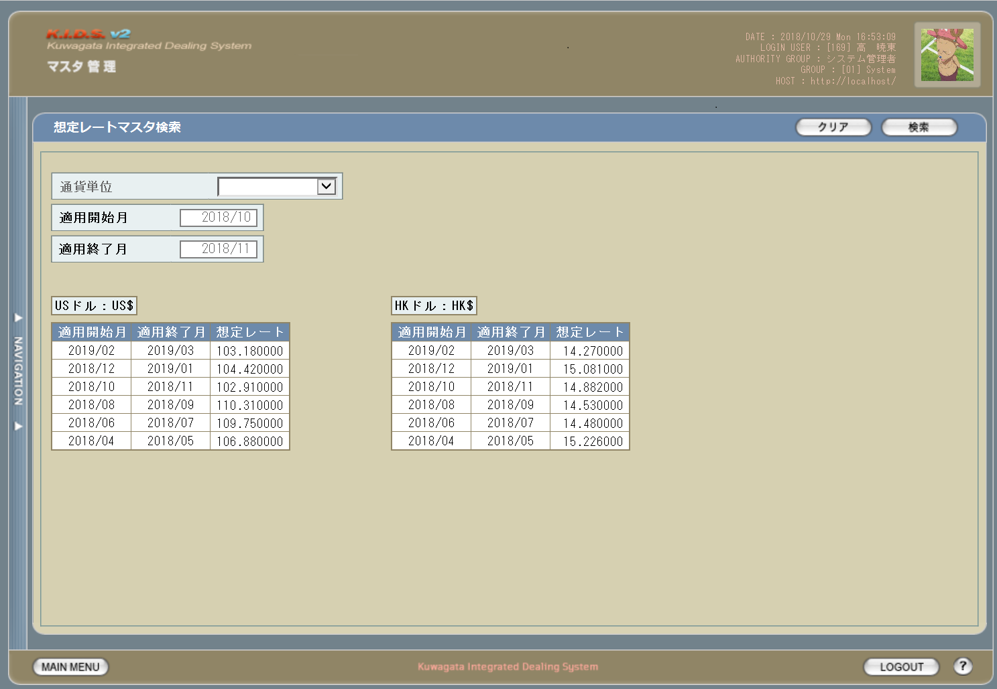

8
1
7

2

3

5

6
4

派生画面
1 | M-02-17-1 |  | エラーダイアログ |  |  | 想定レートマスタ検索画面(M-02-17)にて検索ボタンが押下された際にバリデーションチェックを行い、その結果にエラーが発生した場合に表示されるJavaScript制御のダイアログ。

画面レイアウト

 |  |  |  |  |  |  | ・Google Chromeの場合 |  |  |  |  |  |  | ・Microsoft Edgeの場合
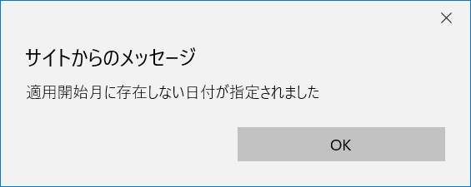

9
10

2 | M-02-17-2 |  | 検索エラー画面 |  |  | 検索実行時にエラーが発生したことを通知する画面。この画面は前画面(M-02-17)とは別ウィンドウで表示する。
画面レイアウト



11

12

入力パラメータ
No. | 名称 |  |  |  | 概要 |  |  |  |  |  |  |  |  |  | 関連テーブル・カラム
1 | 通貨単位 |  |  |  | プルダウンから選択。未指定の場合は想定レートが登録されている全通貨について検索を行う。 |  |  |  |  |  |  |  |  |  | m_monetaryrate.lngmanetaryunitcode

2 | 適用開始月 |  |  |  | 書式yyyy/mmで指定。未指定の場合は最も古いデータまでを検索範囲に含める。 |  |  |  |  |  |  |  |  |  | m_monetaryrate.dtmapplystartdate

3 | 適用終了月 |  |  |  | 書式yyyy/mmで指定。未指定の場合は最も新しいデータまでを検索範囲に含める。 |  |  |  |  |  |  |  |  |  | m_monetaryrate.dtmapplyenddate

項目定義
No. | 名称 |  |  | 部品 |  |  | I/O | 必須 | 形式 |  |  | 桁数 | 下限 | 上限 | 初期値
1 | 通貨単位 |  |  | プルダウン |  |  | I | - | - |  |  | - | - | - | m_monetaryunitから取得。ただし「日本円」は除く

2 | 適用開始月 |  |  | テキストボックス |  |  | I | - | yyyy/mm |  |  | 7 | - | - | 作業を行っている月
3 | 適用終了月 |  |  | テキストボックス |  |  | I | - | yyyy/mm |  |  | 7 | - | - | 作業を行っている月の翌月
4 | 参考：適用開始月 |  |  | ラベル |  |  | O | - | - |  |  | - | - | - | m_monetaryrateから適用開始月(dtmapplystsartdate)・適用終了月(dtmapplyenddate)の降順に最大6件取得
5 | 参考：適用終了月 |  |  | ラベル |  |  | O | - | - |  |  | - | - | -
6 | 参考：想定レート |  |  | ラベル |  |  | O | - | - |  |  | - | - | -
7 | クリア |  |  | ボタン |  |  | I | - | - |  |  | - | - | - | 固定値「クリア」
8 | 検索 |  |  | ボタン |  |  | I | - | - |  |  | - | - | - | 固定値「検索」
9 | エラーメッセージ【1】 |  |  | ラベル |  |  | O | - | - |  |  | - | - | - | 下記エラーメッセージ参照
10 | OK |  |  | ボタン |  |  | I | - | - |  |  | - | - | - | 固定値「OK」
11 | エラーメッセージ【2】 |  |  | ラベル |  |  | O | - | - |  |  | - | - | - | 下記エラーメッセージ参照
12 | 閉じる |  |  | ボタン |  |  | I | - | - |  |  | - | - | - | 固定値「閉じる」

動作定義
No. | 項目 |  |  |  | 動作 |  |  |  |  | 処理
1 | 適用開始月 |  |  |  | 入力 |  |  |  |  | バリデーションチェック【1】
2 | 適用終了月 |  |  |  | 入力
3 | クリア |  |  |  | クリック |  |  |  |  | 通貨単位、適用開始月、適用終了月の入力内容をすべてクリアする
4 | 検索 |  |  |  | クリック |  |  |  |  | バリデーションチェック【2】、データ検索
5 | OK |  |  |  | クリック |  |  |  |  | エラーダイアログまたはエラー画面を閉じて想定レートマスタ検索画面(M-02-17)表示状態に戻る
6 | 閉じる |  |  |  | クリック

処理定義
No. | 処理名 |  |  |  |  | 処理内容
1 | バリデーションチェック【1】 |  |  |  |  | 半角数字と「/(半角スラッシュ)」以外の文字が入力された場合、エラーメッセージNo.1をセットしてエラーダイアログ(M-02-17-1)を開く

2 | バリデーションチェック【2】 |  |  |  |  | 1 | 適用開始月・適用終了月の入力内容が正規表現「^\d{4}\/\d{2}$」に一致しない場合、エラーメッセージNo.2をセットしてエラーダイアログを開く

 |  |  |  |  |  | 2 | 適用開始月・適用終了月の入力内容が存在しない日付(yyyy/13等)の場合、エラーメッセージNo.3をセットしてエラーダイアログを開く

 |  |  |  |  |  | 3 | 適用開始月に適用終了月より未来の日付が入力された場合、エラーメッセージNo.4をセットしてエラーダイアログを開く

3 | データ検索 |  |  |  |  | 1 | DBアクセスエラー等何らかの理由で検索に失敗した場合、エラーメッセージNo.5をセットして検索エラー画面(M-02-17-2)を別ウィンドウで開く

 |  |  |  |  |  | 2 | 検索結果が1件以上存在する場合、想定レートマスタ一覧画面(M-02-18)を別ウィンドウで開く
 |  |  |  |  |  | 3 | 検索結果が0件の場合、検索結果なし画面(M-02-18-1)を別ウィンドウで開く

エラーメッセージ
No. | エラー内容 |  |  |  |  |  |  |  |  | エラーメッセージ
1 | 適用開始月・適用終了月に半角数字と「/(半角スラッシュ)」以外の文字が入力された |  |  |  |  |  |  |  |  | 〇〇の指定に不正な文字が使用されました
 |  |  |  |  |  |  |  |  |  |  | 「〇〇」にはエラー発生箇所によって「適用開始月」または「適用終了月」が入る。以下同じ。
2 | 適用開始月・適用終了月の入力書式に誤りがある |  |  |  |  |  |  |  |  | 〇〇の書式に誤りがあります
3 | 適用開始月・適用終了月に存在しない日付が入力された |  |  |  |  |  |  |  |  | 〇〇に存在しない日付が指定されました
4 | 適用開始月に適用終了月より未来の日付が入力された |  |  |  |  |  |  |  |  | 適用開始月に適用終了月より未来の日付が指定されました
5 | DBアクセスエラー等による検索失敗 |  |  |  |  |  |  |  |  | 想定レートマスタの検索に失敗しました

備考
1 | この画面で行われる処理には、
 | a | 想定レート導入
 | がある。
 | 処理の詳細については別紙『KID'Sシステム改修 機能設計書.xlsx』の
 | a | シート「想定レート導入」
 | を参照のこと。

想定レートマスタ一覧
画面定義
共通情報 |  |  |  | プロジェクト名 |  |  | 株式会社クワガタ様向け KID'S 受発注機能改修 |  |  |  |  |  |  |  |  | 作成者 | solcom
 |  |  |  | システム名 |  |  | Kuwagata Integrated Dealing System (KID'S) |  |  |  |  |  |  |  |  | 作成日付 | 2019-02-19
 |  |  |  | 工程名 |  |  | 基本設計 |  |  |  |  |  |  |  |  | バージョン | 0.6
 |  |  |  | ドキュメントID |  |  | KIDS0002 |  |  |  |  |  |  |  |  | 更新者
 |  |  |  | ドキュメント名 |  |  | 基本設計 画面設計書 |  |  |  |  |  |  |  |  | 更新日付
書誌情報 |  |  |  | 画面ID |  |  | M-02-18
 |  |  |  | 画面の名称 |  |  | 想定レートマスタ一覧
 |  |  |  | 概要 |  |  | 本改修による新規画面。想定レートの検索結果一覧を表示する。この画面は前画面(「想定レートマスタ検索」M-02-17)とは別ウィンドウで表示する。

画面レイアウト
1

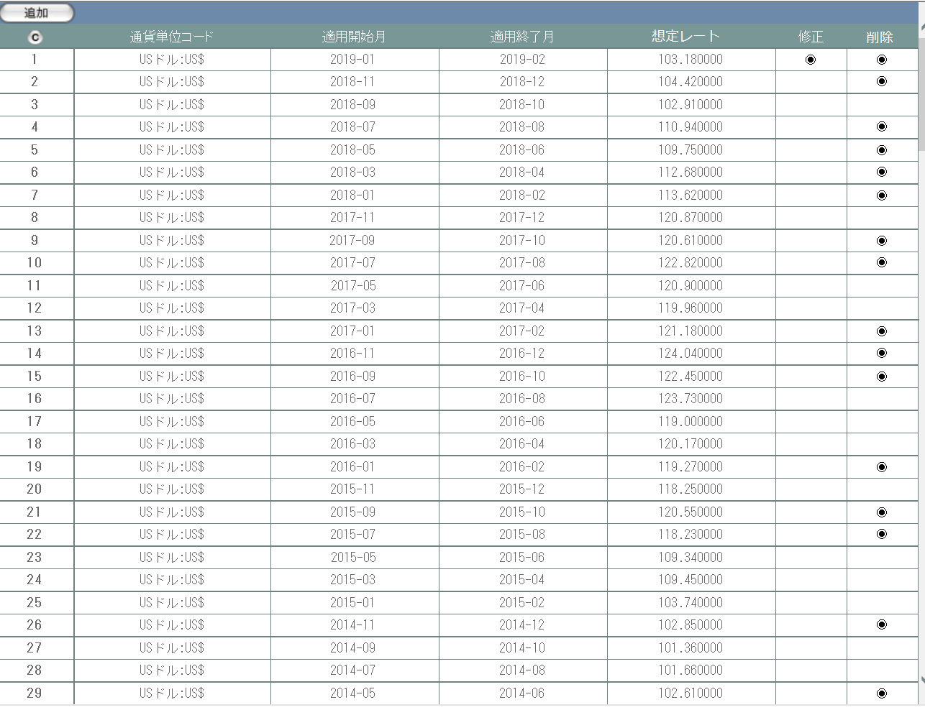

2
3
4
5
6
7
8

派生画面
1 | M-02-18-1 |  |  |  | 検索結果なし |  |  | 指定された検索条件での検索結果が0件であることを通知する画面。検索自体は正常終了しているため、画面レイアウトそのものは通常の結果一覧画面と同等のものを使用する。 この画面は前画面(M-02-17)とは別ウィンドウで表示する。

画面レイアウト
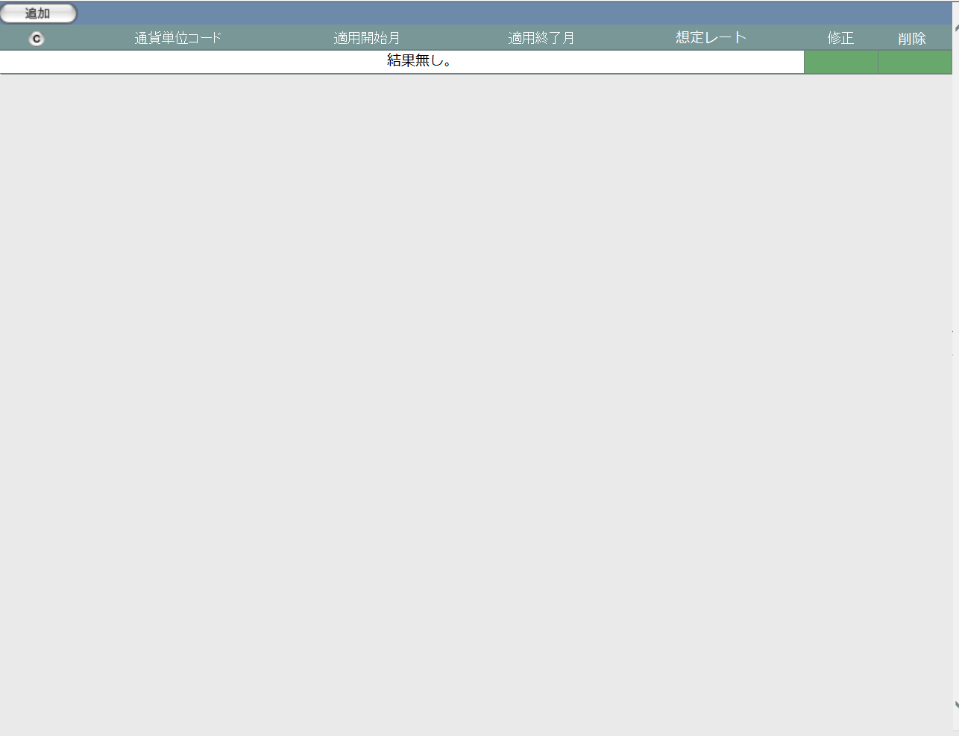

9

入力パラメータ
No. | 名称 |  |  |  |  |  | 概要 |  |  |  |  |  |  |  |  | 関連テーブル・カラム
1 | 通貨レートコード |  |  |  |  |  | 画面上には表示されない。想定レートマスタの修正・削除対象指定に使用。 |  |  |  |  |  |  |  |  | m_manetaryrate.lngmanetaryratecode

項目定義
No. | 名称 |  |  |  |  | 部品 |  |  | I/O | 必須 | 形式 |  | 桁数 | 下限 | 上限 | 初期値
1 | 追加 |  |  |  |  | ボタン |  |  | I | - | - |  | - | - | - | 固定値「追加」
2 | コピー |  |  |  |  | ボタン |  |  | I | - | - |  | - | - | - | ボタン画像
3 | 通貨単位コード |  |  |  |  | ラベル |  |  | O | - | - |  | - | - | - | m_manetaryrate.lngmanetaryunitcode
4 | 適用開始月 |  |  |  |  | ラベル |  |  | O | - | - |  | - | - | - | m_manetaryrate.dtmapplystartdate
5 | 適用終了月 |  |  |  |  | ラベル |  |  | O | - | - |  | - | - | - | m_manetaryrate.dtmapplyenddate
6 | 想定レート |  |  |  |  | ラベル |  |  | O | - | - |  | - | - | - | m_manetaryrate.curconversionrate
7 | 修正 |  |  |  |  | ボタン |  |  | I | - | - |  | - | - | - | ボタン画像。運用開始月が作業日より未来の場合のみ表示。

8 | 削除 |  |  |  |  | ボタン |  |  | I | - | - |  | - | - | - | ボタン画像。該当レートが使用されていない場合のみ表示。※1

9 | 結果無し |  |  |  |  | ラベル |  |  | O | - | - |  | - | - | - | 固定値「結果無し。」
 | ※1 | 該当レートの通貨レートコードが以下のいずれにも存在していない場合のみ表示。
 |  |  | m_order.lngmanetaryratecode
 |  |  | m_receive.lngmanetaryratecode
 |  |  | m_sale.lngmanetaryratecode
 |  |  | m_stock.lngmanetaryratecode

動作定義
No. | 項目 |  |  |  |  |  | 動作 |  |  |  |  | 処理
1 | 追加 |  |  |  |  |  | クリック |  |  |  |  | 想定レートマスタ追加画面(M-02-19)を別ウィンドウで開く
2 | コピー |  |  |  |  |  | クリック |  |  |  |  | 想定レートマスタ一覧の構成がHTML形式でクリップボードにテキストコピーされる
3 | 修正 |  |  |  |  |  | クリック |  |  |  |  | 想定レート修正画面(M-02-20)を別ウィンドウで開く
4 | 削除 |  |  |  |  |  | クリック |  |  |  |  | 想定レートマスタ削除画面(M-02-21)を別ウィンドウで開く

備考
1 | この画面で行われる処理には、
 | a | 想定レート導入
 | がある。
 | 処理の詳細については別紙『KID'Sシステム改修 機能設計書.xlsx』の
 | a | シート「想定レート導入」
 | を参照のこと。

想定レートマスタ追加
画面定義
共通情報 |  |  | プロジェクト名 |  | 株式会社クワガタ様向け KID'S 受発注機能改修 |  |  |  |  |  |  |  |  | 作成者 | solcom
 |  |  | システム名 |  | Kuwagata Integrated Dealing System (KID'S) |  |  |  |  |  |  |  |  | 作成日付 | 2019-02-19
 |  |  | 工程名 |  | 基本設計 |  |  |  |  |  |  |  |  | バージョン | 0.6
 |  |  | ドキュメントID |  | KIDS0002 |  |  |  |  |  |  |  |  | 更新者
 |  |  | ドキュメント名 |  | 基本設計 画面設計書 |  |  |  |  |  |  |  |  | 更新日付
書誌情報 |  |  | 画面ID |  | M-02-19
 |  |  | 画面の名称 |  | 想定レートマスタ追加
 |  |  | 概要 |  | 本改修による新規画面。想定レートデータの追加登録を行う。この画面は前画面(「想定レートマスタ一覧」M-02-18)とは別ウィンドウで表示する。

画面レイアウト

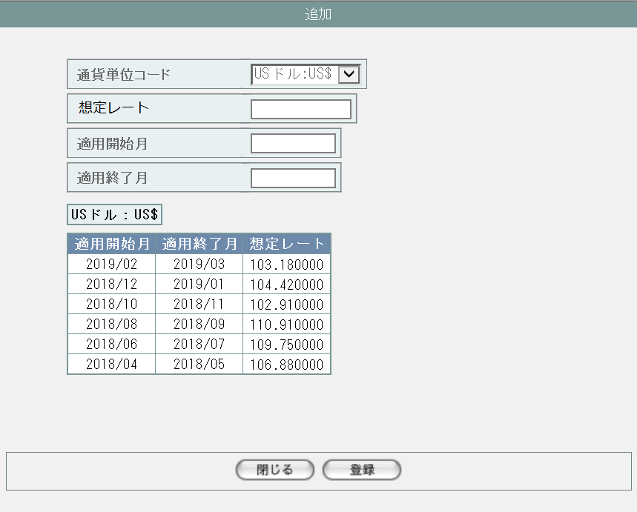

1

2

3

4

5

6
7
8

9
10

派生画面
1 | M-02-19-1 |  | エラーダイアログ |  |  | 想定レートマスタ追加画面(M-02-19)にて登録ボタンが押下された際にバリデーションチェックを行い、その結果にエラーが発生した場合に表示されるJavaScript制御のダイアログ。

画面レイアウト

11
12

2 | M-02-19-2 |  | エラー画面 |  |  | バリデーションエラーもしくはDBアクセス時にエラーが発生したことを通知する画面。この画面は想定レートマスタ追加画面(M-02-19)からは別ウィンドウで、確認画面(M-02-19-3)からは同ウィンドウで遷移する。

画面レイアウト



13

14

3 | M-02-19-3 |  | 確認画面 |  |  | 入力したデータを表示し、入力内容が正しいかの確認を促す画面。この画面は前画面(M-02-19)とは別ウィンドウで表示する。

画面レイアウト

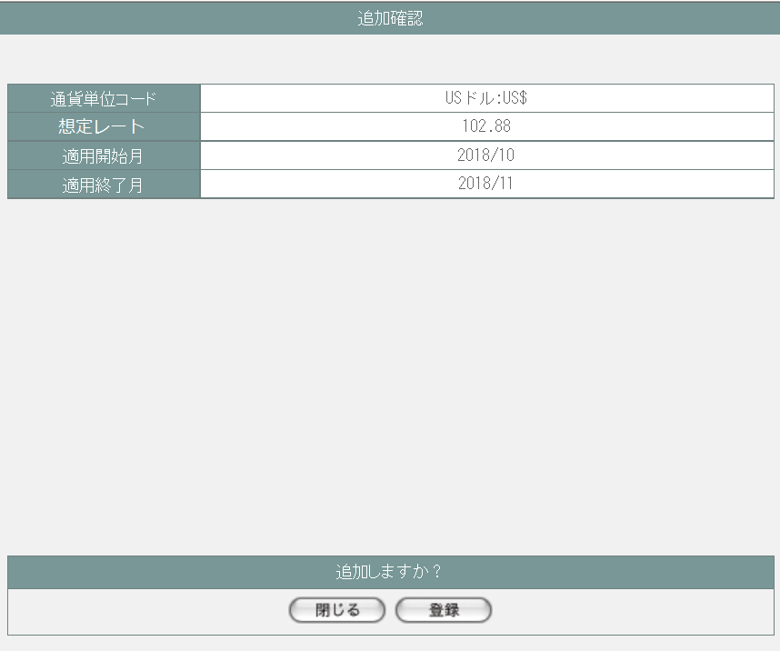

15

16

17

18

19
20

4 | M-02-19-4 |  | 完了画面 |  |  | 想定レートデータの登録がエラーなく終了したことを通知する画面。この画面は前画面(M-02-19-2)と同ウィンドウで遷移する。

画面レイアウト

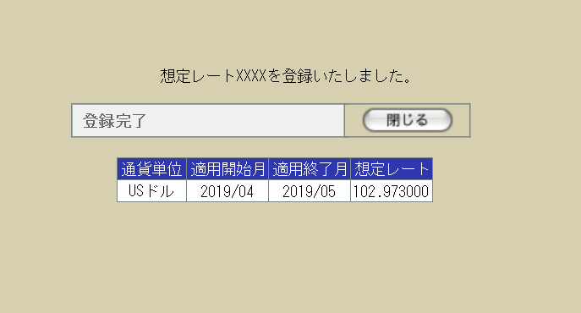
22

21

23

24
25
26
27

入力パラメータ
No. | 名称 |  |  |  | 概要 |  |  |  |  |  |  |  |  | 関連テーブル・カラム
1 | 通貨単位コード |  |  |  | プルダウンから選択。 |  |  |  |  |  |  |  |  | m_monetaryrate.lngmanetaryratecode
2 | 想定レート |  |  |  | 半角数字とピリオドのみ有効。小数点以下6桁まで入力可能。 |  |  |  |  |  |  |  |  | m_monetaryrate.curconversionrate
3 | 適用開始月 |  |  |  | 作業日の当月以降である必要がある。 |  |  |  |  |  |  |  |  | m_monetaryrate.dtmapplystartdate
4 | 適用終了月 |  |  |  | 適用開始月の1ヶ月後以降である必要がある。 |  |  |  |  |  |  |  |  | m_monetaryrate.dtmapplyenddate

項目定義
No. | 名称 |  |  | 部品 |  |  | I/O | 必須 | 形式 |  | 桁数 | 下限 | 上限 | 初期値
1 | 通貨単位コード |  |  | プルダウン |  |  | I | 〇 | - |  | - | - | - | m_monetaryunitから取得。ただし「日本円」は除く

2 | 想定レート |  |  | テキストボックス |  |  | I | 〇 | 半角数字、「.」のみ |  | 16+6 | - | - | -
3 | 適用開始月 |  |  | テキストボックス |  |  | I | 〇 | 半角数字、「/」のみ |  | 4+2 | - | - | -
4 | 適用終了月 |  |  | テキストボックス |  |  | I | 〇 | 半角数字、「/」のみ |  | 4+2 | - | - | -
5 | 参考：通貨単位 |  |  | ラベル |  |  | O | - | - |  | - | - | - | 1「通貨単位コード」で選択されている通貨
6 | 参考：適用開始月 |  |  | ラベル |  |  | O | - | - |  | - | - | - | m_monetaryrateから適用開始月(dtmapplystsartdate)・適用終了月(dtmapplyenddate)の降順に最大6件取得
7 | 参考：適用終了月 |  |  | ラベル |  |  | O | - | - |  | - | - | -
8 | 参考：想定レート |  |  | ラベル |  |  | O | - | - |  | - | - | -
9 | 閉じる【1】 |  |  | ボタン |  |  | I | - | - |  | - | - | - | 固定値「閉じる」
10 | 登録【1】 |  |  | ボタン |  |  | I | - | - |  | - | - | - | 固定値「登録」
11 | エラーメッセージ【1】 |  |  | ラベル |  |  | O | - | - |  | - | - | - | 下記エラーメッセージ参照
12 | OK |  |  | ボタン |  |  | I | - | - |  | - | - | - | 固定値「OK」
13 | エラーメッセージ【2】 |  |  | ラベル |  |  | O | - | - |  | - | - | - | 下記エラーメッセージ参照
14 | 閉じる【2】 |  |  | ボタン |  |  | I | - | - |  | - | - | - | 固定値「閉じる」
15 | 通貨単位コード |  |  | ラベル |  |  | O | - | - |  | - | - | - | 入力された通貨単位
16 | 想定レート |  |  | ラベル |  |  | O | - | - |  | - | - | - | 入力された想定レート
17 | 適用開始月 |  |  | ラベル |  |  | O | - | - |  | - | - | - | 入力された適用開始月
18 | 適用終了月 |  |  | ラベル |  |  | O | - | - |  | - | - | - | 入力された適用終了月
19 | 閉じる【3】 |  |  | ボタン |  |  | I | - | - |  | - | - | - | 固定値「閉じる」
20 | 登録【2】 |  |  | ボタン |  |  | I | - | - |  | - | - | - | 固定値「登録」
21 | 完了メッセージ |  |  | ラベル |  |  | O | - | - |  | - | - | - | 固定値(画面レイアウト参照)
22 | 通貨レートコード |  |  | ラベル |  |  | O | - | - |  | - | - | - | 入力されたデータに割り振られたm_monetaryrate.lngmanetaryratecode

23 | 閉じる【4】 |  |  | ボタン |  |  | I | - | - |  | - | - | - | 固定値「閉じる」
24 | 通貨単位 |  |  | ラベル |  |  | O | - | - |  | - | - | - | 入力された想定レート
25 | 適用開始月 |  |  | ラベル |  |  | O | - | - |  | - | - | - | 入力された適用開始月
26 | 適用終了月 |  |  | ラベル |  |  | O | - | - |  | - | - | - | 入力された適用終了月
27 | 想定レート |  |  | ラベル |  |  | O | - | - |  | - | - | - | 入力された想定レート

動作定義
No. | 項目 |  |  |  | 動作 |  |  |  |  | 処理
1 | 通貨単位コード |  |  |  | 選択 |  |  |  |  | 参考レート切替
2 | 想定レート |  |  |  | 入力 |  |  |  |  | バリデーションチェック【1】
3 | 適用開始月 |  |  |  | 入力 |  |  |  |  | バリデーションチェック【2】
4 | 適用終了月 |  |  |  | 入力
5 | 閉じる【1】 |  |  |  | クリック
6 | 登録【1】 |  |  |  | クリック |  |  |  |  | バリデーションチェック【3】
7 | OK |  |  |  | クリック
8 | 閉じる【2】 |  |  |  | クリック
9 | 閉じる【3】 |  |  |  | クリック
10 | 登録【2】 |  |  |  | クリック |  |  |  |  | データ登録
11 | 閉じる【4】 |  |  |  | クリック

処理定義
No. | 処理名 |  |  |  |  | 処理内容
1 | 参考レート切替
2 | バリデーションチェック【1】
3 | バリデーションチェック【2】
4 | バリデーションチェック【3】
5 | データ登録

エラーメッセージ
No. | エラー内容 |  |  |  |  |  |  |  |  | エラーメッセージ
1 | 通貨単位が未入力である |  |  |  |  |  |  |  |  | 通貨単位が入力されていません。
2 | 通貨単位の値が不正である |  |  |  |  |  |  |  |  | 通貨単位の値が不正です。
3 | 想定レートが未入力である |  |  |  |  |  |  |  |  | 想定レートが入力されていません。
4 | 想定レートの値が不正である(全角文字等) |  |  |  |  |  |  |  |  | 想定レートの値が不正です。半角数字とピリオド以外の文字は使用できません。
5 | 適用開始月が未入力である |  |  |  |  |  |  |  |  | 適用開始月が入力されていません。
6 | 適用開始月の日付が不正である(13月等の存在しない日付) |  |  |  |  |  |  |  |  | 適用開始月の値が不正です。その日付は存在しません。
7 | 適用開始月の書式が不正である(「YYYY/MM」のみ有効) |  |  |  |  |  |  |  |  | 適用開始月の値が不正です。「YYYY/MM」の形式で入力してください。
8 | 適用終了月が未入力である |  |  |  |  |  |  |  |  | 適用終了月が入力されていません。
9 | 適用終了月の日付が不正である(13月等の存在しない日付) |  |  |  |  |  |  |  |  | 適用終了月の値が不正です。その日付は存在しません。
10 | 適用終了月の書式が不正である(「YYYY/MM」のみ有効) |  |  |  |  |  |  |  |  | 適用終了月の値が不正です。「YYYY/MM」の形式で入力してください。
11 | 適用開始月の日付が適用終了月の日付より未来である |  |  |  |  |  |  |  |  | 適用開始月に適用終了月より未来の日付が指定されています。
12 | 指定された適用期間に、すでに想定レートが設定されている |  |  |  |  |  |  |  |  | すでに想定レート設定済みの期間です。
13 | その他のエラー(DBアクセスエラー、セッションエラー等) |  |  |  |  |  |  |  |  | エラーが発生しました。登録をやり直してください。

備考
1 | この画面で行われる処理には、
 | a | 想定レート導入
 | がある。
 | 処理の詳細については別紙『KID'Sシステム改修 機能設計書.xlsx』の
 | a | シート「想定レート導入」
 | を参照のこと。

想定レートマスタ修正
画面定義
共通情報 | プロジェクト名 | 株式会社クワガタ様向け KID'S 受発注機能改修 | 作成者 | solcom
 | システム名 | Kuwagata Integrated Dealing System (KID'S) | 作成日付 | 2019-02-19
 | 工程名 | 基本設計 | バージョン | 0.6
 | ドキュメントID | KIDS0002 | 更新者
 | ドキュメント名 | 基本設計 画面設計書 | 更新日付
書誌情報 | 画面ID | M-02-20
 | 画面の名称 | 想定レートマスタ修正
 | 概要 | 本改修による新規画面。検索結果一覧から選択したデータを修正する。この画面は前画面(「想定レートマスタ一覧」M-02-18)とは別にダイアログをポップアップで表示する。

画面レイアウト

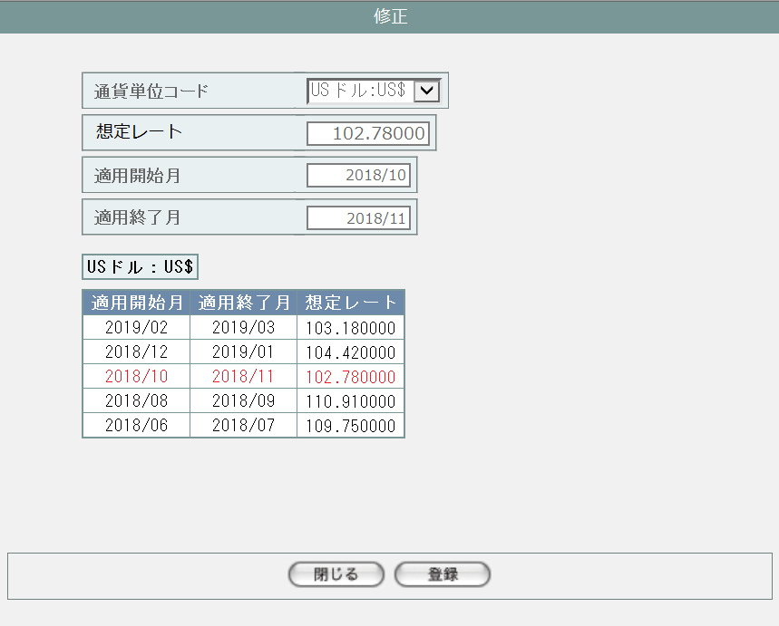

基本的に想定レートマスタ追加画面(M-02-19)に同じ。
ただし最初から入力画面に修正対象データが入力済み状態、参照レートは修正対象行のフォントに着色している。
それ以外の処理(バリデーションチェック、画面遷移等)は
想定レートマスタ追加画面(M-02-19)を参照。

画面レイアウト
シート「想定レートマスタ追加」参照

操作手順
シート「想定レートマスタ追加」参照

派生画面
シート「想定レートマスタ追加」参照

エラーメッセージ
シート「想定レートマスタ追加」参照

画面遷移
シート「想定レートマスタ追加」参照

備考
シート「想定レートマスタ追加」参照

想定レートマスタ削除
画面定義
共通情報 |  |  | プロジェクト名 | 株式会社クワガタ様向け KID'S 受発注機能改修 |  |  |  |  | 作成者 |  | solcom
 |  |  | システム名 | Kuwagata Integrated Dealing System (KID'S) |  |  |  |  | 作成日付 |  | 2019-02-19
 |  |  | 工程名 | 基本設計 |  |  |  |  | バージョン |  | 0.6
 |  |  | ドキュメントID | KIDS0002 |  |  |  |  | 更新者
 |  |  | ドキュメント名 | 基本設計 画面設計書 |  |  |  |  | 更新日付
書誌情報 |  |  | 画面ID | M-02-21
 |  |  | 画面の名称 | 想定レートマスタ削除
 |  |  | 概要 | ユーザに見える画面としては存在しない。想定レートマスタ一覧画面で指定した想定レートデータの削除を行う。

画面レイアウト
レイアウトなし

使用する部品
画面レイアウトは存在しない。

操作手順
1 | なし

派生画面
1 | M-02-21-1 |  | 削除確認画面 | 指定したデータを表示し、削除内容として正しいかの確認を促す画面。この画面は前画面(M-02-21)とは別にダイアログをポップアップで表示する。

画面レイアウト


 |  |  |  |  |  |  |  |  | 画面要素
 |  |  |  |  |  |  |  |  | 1 | 削除内容表示エリア
 |  |  |  |  |  |  |  |  |  | 指定した内容が表示される。この画面で編集を行うことはできない。

 |  |  |  |  |  |  |  |  | 2 | 「閉じる」ボタン
 |  |  |  |  |  |  |  |  |  | このダイアログを閉じて想定レートマスタ一覧画面(M-02-18)表示状態に戻る。データ等への影響は存在しない。

1
 |  |  |  |  |  |  |  |  | 3 | 「削除」ボタン
 |  |  |  |  |  |  |  |  |  | DBから指定した内容を論理削除する。 削除処理終了後、削除完了画面(M-02-21-2)またはエラー画面(M-02-21-3)に同ダイアログ上で遷移する。

2
3

2 | M-02-21-2 |  | 削除完了画面 | 想定レートデータの削除がエラーなく終了したことを通知する画面。前画面(M-02-21-1)と同ダイアログ上で遷移する。
画面レイアウト

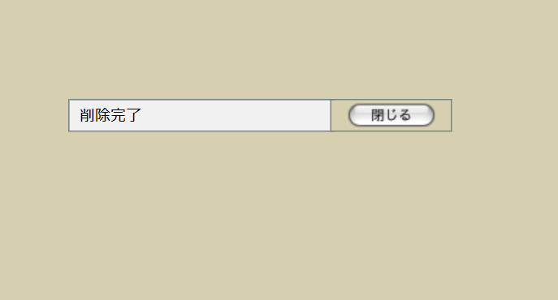
 |  |  |  |  |  |  |  |  | 画面要素
 |  |  |  |  |  |  |  |  | 1 | 「閉じる」ボタン
 |  |  |  |  |  |  |  |  |  | このダイアログを閉じて想定レートマスタ一覧画面(M-02-18)表示状態に戻る。データ等への影響は存在しない。

1

3 | M-02-21-3 |  | エラー画面 | データの論理削除時にエラーが発生したことを通知する画面。前画面(M-02-21-1)と同ダイアログ上で遷移する。

画面レイアウト

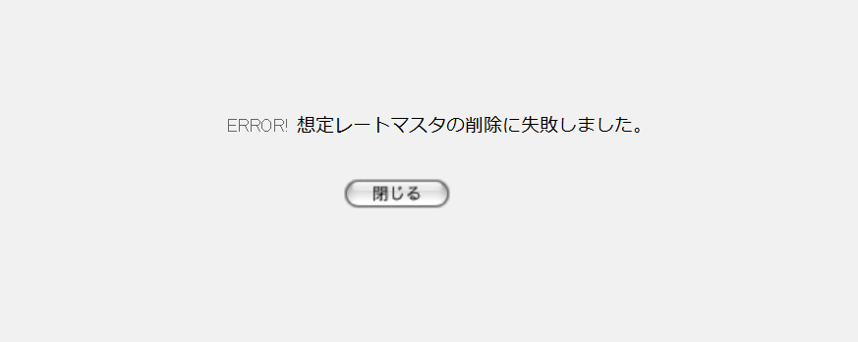
1
 |  |  |  |  |  |  |  |  | 画面要素
 |  |  |  |  |  |  |  |  | 1 | エラーメッセージ
 |  |  |  |  |  |  |  |  |  | エラーの内容が表示される。
 |  |  |  |  |  |  |  |  |  | エラー内容ごとに固有メッセージがあり、
2
 |  |  |  |  |  |  |  |  |  | 画面からの編集は不可。
 |  |  |  |  |  |  |  |  | 2 | 「閉じる」ボタン
 |  |  |  |  |  |  |  |  |  | このダイアログを閉じて想定レートマスタ一覧画面(M-02-18)表示状態に戻る。データ等への影響は存在しない。

エラーメッセージ
No. | エラー内容 |  |  |  | エラーメッセージ
1 | 対象の想定レートを使用している発注明細データが存在する |  |  |  | 想定レートマスタの削除に失敗しました。
2 | DB更新失敗(DBアクセスエラー、セッションエラー等)

画面遷移
遷移元 |  |  |  |  |  | 遷移先
1 | M-02-18 |  | 想定レートマスタ一覧 |  |  | 1 | M-02-21-1 | 想定レートマスタ削除確認画面
2 | M-02-21-1 |  | 想定レートマスタ削除確認画面 |  |  | 2 | M-02-21-2 | 想定レートマスタ削除完了画面
 |  |  |  |  |  | 3 | M-02-21-3 | 想定レートマスタ削除エラー画面

備考
1 | この画面で行われる処理には、
 | a | 想定レート導入
 | がある。
 | 処理の詳細については別紙『KID'Sシステム改修 機能設計書.xlsx』の
 | a | シート「想定レート導入」
 | を参照のこと。

